Lịch sử chấm công
Project Name | XÂY DỰNG HỆ THỐNG QUẢN LÝ NHÂN SỰ CHO DOANH NGHIỆP NHỎ TÍCH HỢP CHATBOT AI HỖ TRỢ TRA CỨU THÔNG TIN
Module Code | Trang Chấm Công
 | Hoàn thành | Lỗi | Chưa kiểm tra | Bị chặn | Tổng lần kiểm tra
Round 1 | 4 | 0 | 0 | 0 | 4
Round 2 | 3 | 0 | 0 | 0 | 3

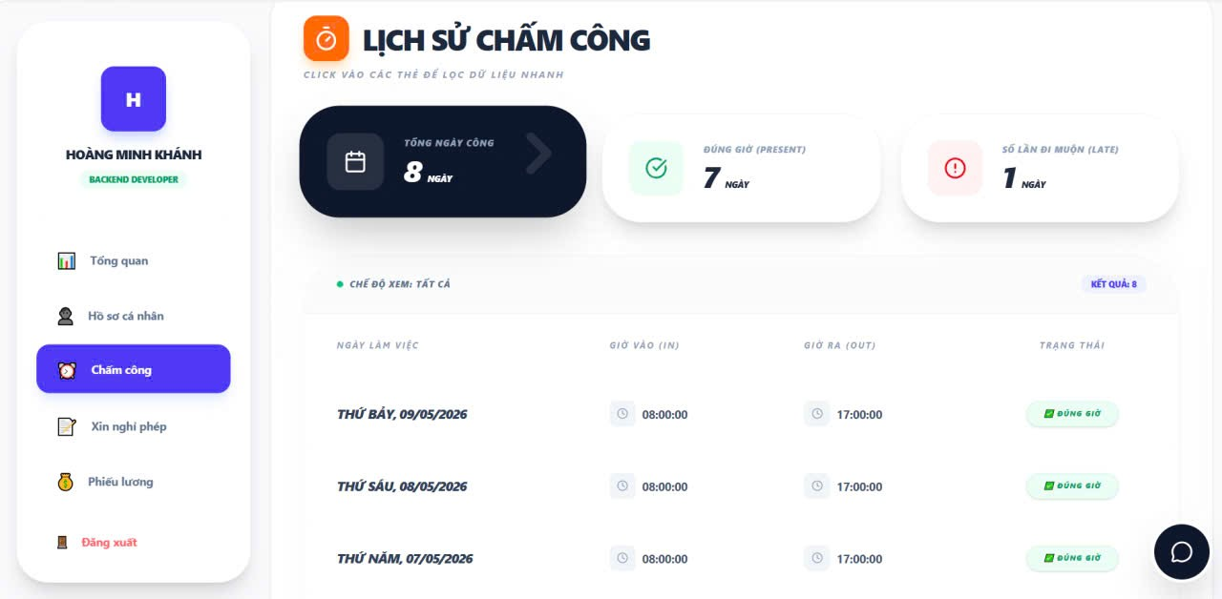
Test Case ID | Mô tả | Quy trình | Kết quả mong đợi | Kết quả thực tế | Kết quả |  |  |  |  |  | Chú thích
 |  |  |  |  | Vòng 1 |  |  | Vòng 2
 |  |  |  |  | Trạng thái | Ngày kiểm tra | Người kiểm tra | Trạng thái | Ngày kiểm tra | Người kiểm tra
GUI_SHOW Chấm Công
Gui_CC01 | Kiểm tra chấm công có tồn tại |  | Tồn tại trên giao diện | Label: "Lịch sử chấm công"; Status: Enable | Passed | 2026-04-19 | Khoa
FUNCTION_SHOW Chấm Công
FUN_CC01 | Kiểm tra hiện thị tổng ngày công có tồn tại | 1.Mở giao diện người dùng 2.Vào trang Lịch sử Lương | hiện thị tất cả lịch sử chấm công | hiện thị tất cả lịch chấm công | Passed | 2026-04-19 | Khoa | Passed | 2026-04-27 | Rin
FUN_CC02 | Kiểm tra hiện thị tổng ngày công đi muộn có tồn tại | 1.Mở giao diện người dùng 2.Vào trang Lịch sử Lương 3.chọn vào đi muộn | hiện thị tất cả ngày giờ đi muộn | hiện thị tất cả ngày giờ đi muộn | Passed | 2026-04-19 | Khoa | Passed | 2026-04-27 | Rin
FUN_CC03 | Kiểm tra hiện thị tổng ngày công đi đúng giờ có tồn tại | 1.Mở giao diện người dùng 2.Vào trang Lịch sử Lương 3.chọn vào đúng giờ | hiện thị tất cả ngày đi đúng giờ | hiện thị tất cả ngày đi đúng giờ | Passed | 2026-04-19 | Khoa | Passed | 2026-04-27 | Rin

Quản lý nghỉ phép-Admin
Project Name | XÂY DỰNG HỆ THỐNG QUẢN LÝ NHÂN SỰ CHO DOANH NGHIỆP NHỎ TÍCH HỢP CHATBOT AI HỖ TRỢ TRA CỨU THÔNG TIN
Module Code | Quản lý nghỉ phép(admin)
 | Hoàn thành | Lỗi | Chưa kiểm tra | Bị chăn | Tổng số trường hợp thử nghiệm
Round 1 | 14 | 0 | 0 | 0 | 14
Round 2 | 0 | 0 | 0 | 0 | 0
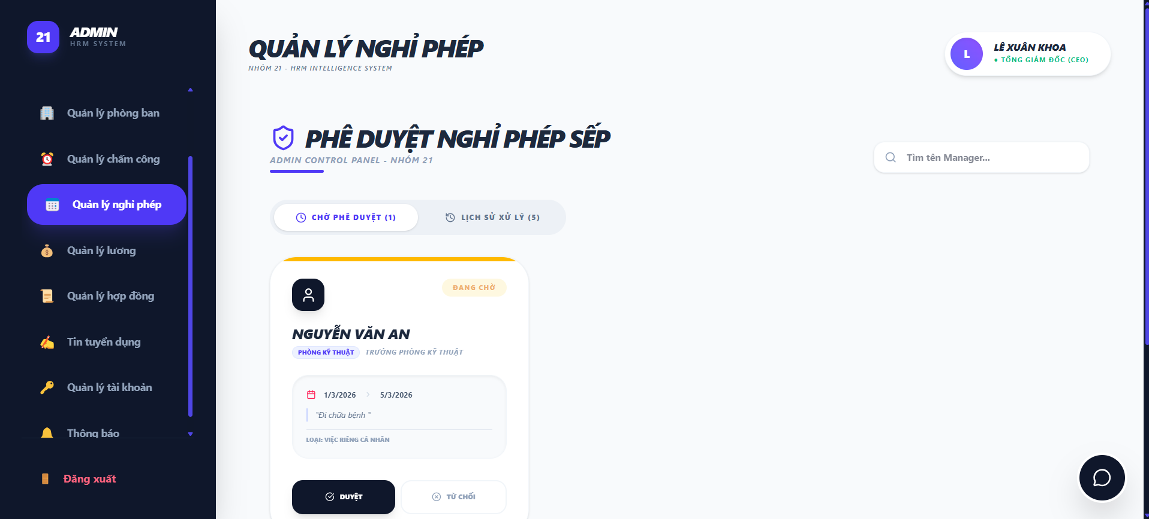
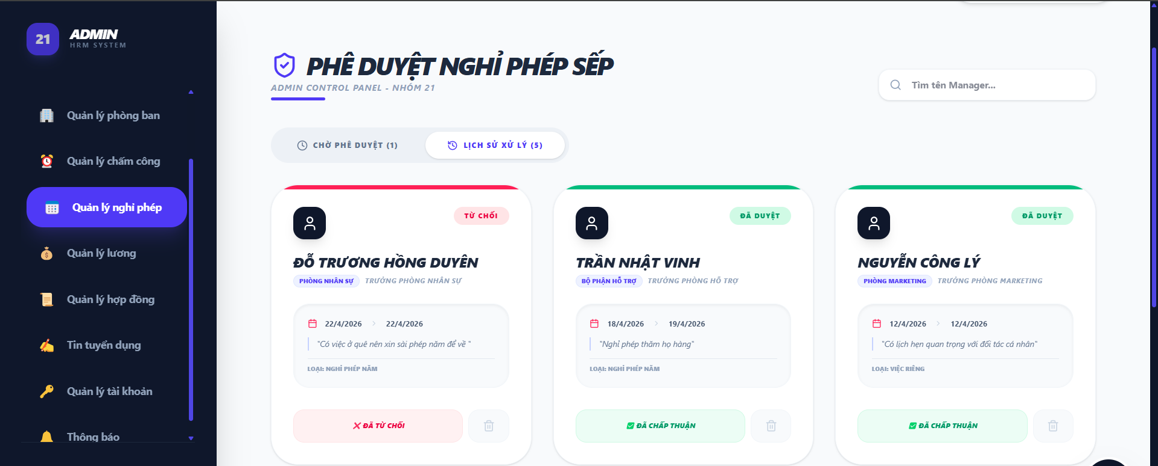

Test Case ID | Mô tả | Hành động | Điều kiện tiên quyết | Kết quả mong đợi | Kết quả thực tế | Kết quả |  |  | Kết quả |  |  | Chú thích
 |  |  |  |  |  | Vòng 1 |  |  | Vòng 2
 |  |  |  |  |  | Trạng thái | Ngày kiểm tra | Người kiểm tra | Trạng thái | Ngày kiểm tra | Người kiểm tra
GUI_SHOW Trang đăng nhập
GUI-QLNP01 | [Tìm kiếm] SearchBar |  |  | -TextColor : Black -Status : enable | -TextColor : Black -Status : enable | Passed | 2026-04-22 | Duy | Passed
GUI-QLNP02 | [Chờ phê duyệt] Button |  |  | - Icon: White - Status: Enable | - Icon: White - Status: Enable | Passed | 2026-04-22 | Duy | Passed
GUI-QLNP03 | [Lịch sử xử lý] Button |  |  | - Icon: White - Status: Enable | - Icon: White - Status: Enable | Passed | 2026-04-22 | Duy | Passed
GUI-QLNP04 | [Card] Card |  |  | - Hiển thị tên nhân viên, Phòng ban, Chức vụ, Trạng thái | - Hiển thị tên nhân viên, Phòng ban, Chức vụ, Trạng thái | Passed | 2026-04-22 | Duy | Passed
GUI-QLNP05 | [Duyệt] Button |  |  | - Icon: Black - Status: Enable | - Icon: Black - Status: Enable | Passed | 2026-04-22 | Duy | Passed
GUI-QLNP06 | [Từ chối] Button |  |  | - Icon: White - Status: Enable | - Icon: White - Status: Enable | Passed | 2026-04-22 | Duy | Passed
GUI-QLNP07 | [Xóa] Button |  |  | - Icon: White - Status: Enable | - Icon: White - Status: Enable | Passed | 2026-04-22 | Duy | Passed
FUNCTION_SHOW Quản lý nghỉ phép
FUNC-QLNP01 | Kiểm tra hiển thị danh sách đơn xin nghỉ phép | 1. Mở giao diện quản lý đơn nghỉ phép. 2. Click vào "chờ phê duyệt". | Truy cập vào hệ thống | Danh sách đơn xin nghỉ phép hiển thị | Danh sách đơn xin nghỉ phép hiển thị | Passed | 2026-04-22 | Duy | Passed | 2026-04-28 | Duyên
FUNC-QLNP02 | Kiểm tra hiển thị danh sách lịch sử đơn nghỉ phép | 1. Mở giao diện quản lý đơn nghỉ phép. 2. Click vào "lịch sử xử lý". | Truy cập vào hệ thống | Danh sách lịch sử đơn xin nghỉ phép hiển thị | Danh sách lịch sử đơn xin nghỉ phép hiển thị | Passed | 2026-04-22 | Duy | Passed | 2026-04-28 | Duyên
FUNC-QLNP03 | Kiểm tra tìm kiếm theo tên Manager | 1. Mở giao diện quản lý đơn nghỉ phép. 2. Nhập từ khóa vào ô tìm kiếm (VD: An) . | Dữ liệu người dùng đã tồn tại | Danh sách manager xin nghỉ phép hiển thị | Danh sách manager xin nghỉ phép hiển thị | Passed | 2026-04-22 | Duy | Passed | 2026-04-28 | Duyên
FUNC-QLNP04 | Kiểm tra tìm kiếm không tồn tại | 1. Mở giao diện quản lý đơn nghỉ phép. 2. Nhập từ khóa vào ô tìm kiếm (VD:abcd ) . | Dữ liệu không tồn tại | Danh sách manager xin nghỉ phép không hiển thị | Danh sách manager xin nghỉ phép không hiển thị | Passed | 2026-04-22 | Duy | Passed | 2026-04-28 | Duyên
FUNC-QLNP05 | Kiểm tra duyệt đơn nghỉ phép | 1. Mở giao diện quản lý đơn nghỉ phép. 2. Click vào "DUYỆT". 3. Hiển thị Popup xác nhận. 4. Chọn ok. | Có đơn đang chờ duyệt | Đơn hiển thị đã duyệt ở danh sách lịch sử xử lý | Đơn hiển thị đã duyệt ở danh sách lịch sử xử lý | Passed | 2026-04-22 | Duy | Passed | 2026-04-28 | Duyên
FUNC-QLNP06 | Kiểm tra từ chối đơn nghỉ phép | 1. Mở giao diện quản lý đơn nghỉ phép. 2. Click vào "TỪ CHỐI". 3. Hiển thị Popup xác nhận. 4. Chọn ok. | Có đơn đang chờ duyệt | Đơn hiển thị từ chối ở danh sách lịch sử xử lý | Đơn hiển thị từ chối ở danh sách lịch sử xử lý | Passed | 2026-04-22 | Duy | Passed | 2026-04-28 | Duyên
FUNC-QLNP07 | Kiểm xóa đơn nghỉ phép | 1. Mở giao diện quản lý đơn nghỉ phép. 2. Click vào "LỊCH SỬ XỬ LÝ". 3. Chọn đơn cần xóa. 4. Hiển thị Popup xác nhận. 5. Chọn ok. | Dữ liệu đơn nghỉ phép đã tồn tại | Đơn bị xóa khỏi danh sách lịch sử xử lý | Đơn bị xóa khỏi danh sách lịch sử xử lý | Passed | 2026-04-22 | Duy | Passed | 2026-04-28 | Duyên

Duyệt đơn lính
Project Name | XÂY DỰNG HỆ THỐNG QUẢN LÝ NHÂN SỰ CHO DOANH NGHIỆP NHỎ TÍCH HỢP CHATBOT AI HỖ TRỢ TRA CỨU THÔNG TIN
Module Code | Quản lý nghỉ phép-duyệt đơn nghỉ phép-Quản lý
 | Hoàn thành | Lỗi | Chưa kiểm tra | Bị chặn | Tổng lần kiểm tra
Round 1 | 14 | 0 | 0 | 0 | 14
Round 2 | 14 | 0 | 0 | 0 | 14
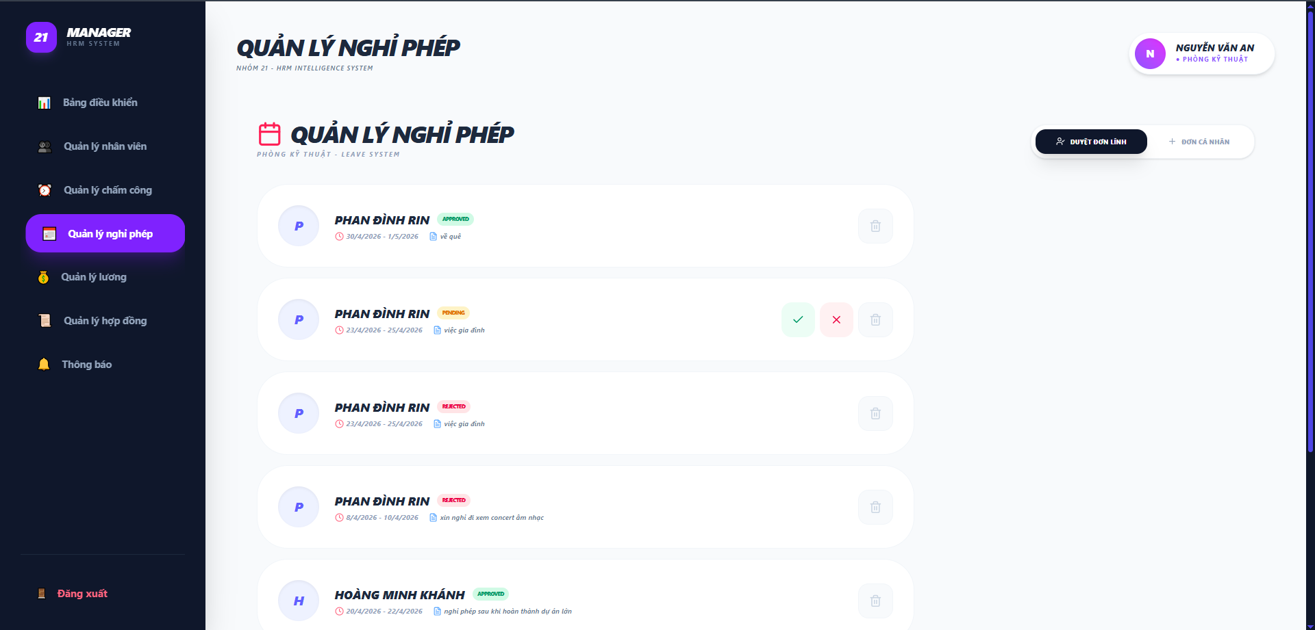

Test Case ID | Mô tả | Quy trình | Điều kiện tiên quyết | Kết quả mong đợi | Kết quả thực tế | Kết quả |  |  |  |  |  | Chú thích
 |  |  |  |  |  | Vòng 1 |  |  | Vòng 2
 |  |  |  |  |  | Trạng thái | Ngày kiểm tra | Người kiểm tra | Trạng thái | Ngày kiểm tra | Người kiểm tra
GUI_SHOW Quản lý nghỉ phép-duyệt đơn lính
GUI-NPDL01 | Kiểm tra tiêu đề trang |  |  | Text: "DUYỆT ĐƠN NGHỈ PHÉP"; font chữ in đậm, màu đen; kèm slogan phụ phía dưới | Hiển thị đúng nội dung: "DUYỆT ĐƠN NGHỈ PHÉP" | Passed | 2026-04-22 | Duy | Passed
GUI-NPDL02 | Nhãn danh sách đơn |  |  | Text: "DANH SÁCH ĐƠN CHỜ DUYỆT" kèm icon lịch màu tím | Tiêu đề khối bảng hiển thị rõ ràng, đúng icon | Passed | 2026-04-22 | Duy | Passed
GUI-NPDL03 | Cột thông tin NHÂN VIÊN |  |  | Hiển thị Avatar (chữ cái đầu), Tên nhân viên (in đậm) và Mã nhân viên (màu xám nhỏ bên dưới) | Thông tin định danh nhân viên hiển thị chi tiết, dễ nhìn | Passed | 2026-04-22 | Duy | Passed
GUI-NPDL04 | Cột LOẠI ĐƠN & THỜI GIAN |  |  | Hiển thị loại nghỉ (Vd: Nghỉ phép năm) và khoảng thời gian (Từ ngày - Đến ngày) | Dữ liệu hiển thị đúng cột, định dạng ngày tháng chuẩn | Passed | 2026-04-22 | Duy | Passed
GUI-NPDL05 | Cột LÝ DO NGHỈ |  |  | Hiển thị đoạn văn bản lý do nhân viên nhập; font chữ nhỏ gọn | Nội dung lý do hiển thị đầy đủ, không bị tràn khung | Passed | 2026-04-22 | Duy | Passed
GUI-NPDL06 | Pill Trạng thái [CHỜ DUYỆT] |  |  | Background màu vàng nhạt; Text: "CHỜ DUYỆT" màu cam đậm; bo góc tròn | Pill trạng thái nổi bật, giúp manager dễ nhận biết | Passed | 2026-04-22 | Duy | Passed
GUI-NPDL07 | Nút [PHÊ DUYỆT] |  |  | Nút màu xanh lá (Green); Text màu trắng; có icon dấu tích (Check) bên trái | Nút bấm rõ ràng, kích thước vừa phải | Passed | 2026-04-22 | Duy | Passed
GUI-NPDL08 | Nút [TỪ CHỐI] |  |  | Nút màu đỏ (Red); Text màu trắng; có icon dấu [X] bên trái | Nút bấm nổi bật, nằm cạnh nút Phê duyệt | Passed | 2026-04-22 | Duy | Passed
FUNCTION_SHOW Quản lý nghỉ phép-Quản lý
FUNC-NPDL01 | Xác thực chức năng Đồng ý (Approve) đơn | 1. Tìm đơn trạng thái PENDING 2. Click nút màu xanh | Manager đang ở tab Duyệt đơn lính | Trạng thái đơn chuyển sang APPROVED, các nút duyệt/từ chối biến mất | Đơn được cập nhật trạng thái thành công trong DB | Passed | 2026-04-22 | Duy | Passed | 2026-04-28 | Duyên
FUNC-NPDL02 | Xác thực chức năng Từ chối (Reject) đơn | 1. Tìm đơn trạng thái PENDING 2. Click nút màu đỏ | Manager đang ở tab Duyệt đơn lính | Trạng thái đơn chuyển sang REJECTED, hiển thị đúng nhãn màu đỏ | Hệ thống ghi nhận trạng thái từ chối chính xác | Passed | 2026-04-22 | Duy | Passed | 2026-04-28 | Duyên
FUNC-NPDL03 | Xác thực chức năng Xóa đơn | 1. Click icon Thùng rác tại một thẻ đơn 2. Xác nhận xóa trên popup hệ thống | Đơn tồn tại trong danh sách | Đơn bị loại bỏ khỏi danh sách hiển thị và cơ sở dữ liệu | Danh sách tự động cập nhật sau khi xóa | Passed | 2026-04-22 | Duy | Passed | 2026-04-28 | Duyên
FUNC-NPDL04 | Kiểm tra tính nhất quán thông tin đơn | 1. Đọc thông tin trên thẻ đơn của "PHAN ĐÌNH RIN" | Hệ thống có dữ liệu nhân viên | Hiển thị chính xác: - Ngày: 23/4/2026 - 25/4/2026 - Lý do: việc gia đình | Thông tin hiển thị khớp với dữ liệu đã lưu | Passed | 2026-04-22 | Duy | Passed | 2026-04-28 | Duyên
FUNC-NPDL05 | Xác thực phân quyền duyệt đơn | 1. Kiểm tra sự tồn tại của nút V/X trên đơn đã duyệt | Đơn ở trạng thái APPROVED hoặc REJECTED | Không hiển thị các nút thao tác Duyệt/Từ chối để tránh thay đổi dữ liệu đã chốt | Các đơn đã xử lý chỉ còn nút Xóa | Passed | 2026-04-22 | Duy | Passed | 2026-04-28 | Duyên
FUNC-NPDL06 | Xác thực lọc đơn theo phòng ban (Department) | 1. Manager Phòng Kỹ thuật đăng nhập. 2. Quan sát danh sách đơn. | Hệ thống có đơn của nhân viên thuộc các phòng ban khác nhau. | Manager chỉ nhìn thấy đơn của nhân viên thuộc Phòng Kỹ thuật (như Phan Đình Rin, Hoàng Minh Duy). | Không hiển thị đơn của nhân viên phòng ban khác. | Passed | 2026-04-22 | Duy | Passed | 2026-04-28 | Duyên

Đơn cá nhân
Project Name | XÂY DỰNG HỆ THỐNG QUẢN LÝ NHÂN SỰ TÍCH HỢP CHATBOT AI HỖ TRỢ TRA CỨU THÔNG TIN
Module Code | Quản lý nghỉ phép-đơn cá nhân
 | Hoàn thành | Lỗi | Chưa kiểm tra | Bị chặn | Tổng lần kiểm tra
Round 1 | 15 | 2 | 0 | 0 | 15
Round 2 | 15 | 0 | 0 | 0 | 15
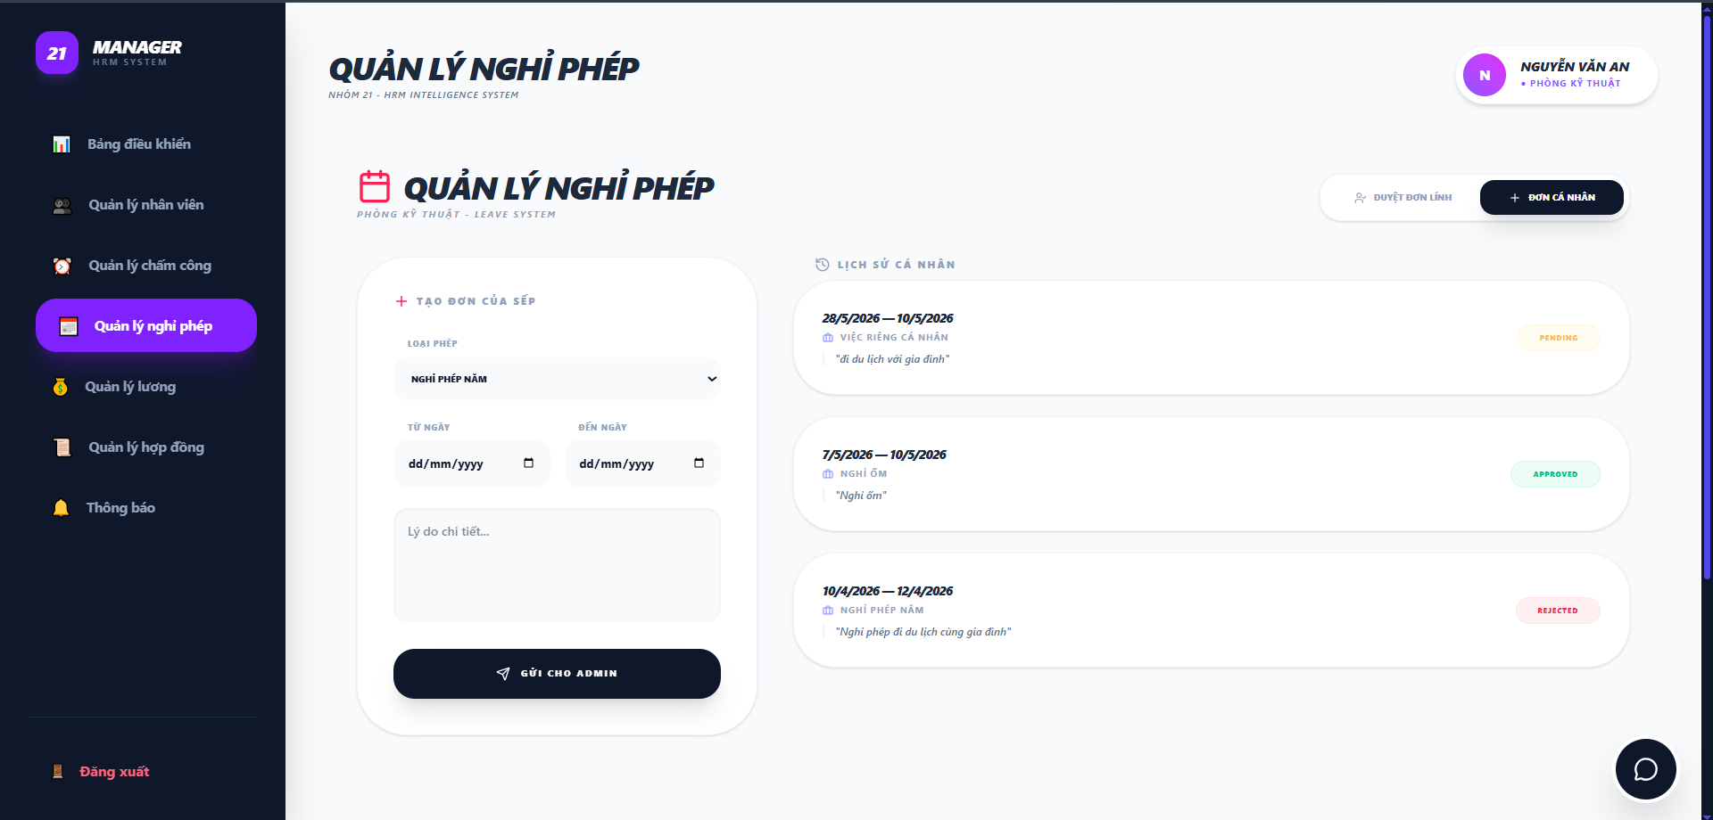

Test Case ID | Mô tả | Quy trình | Điều kiện tiên quyết | Kết quả mong đợi | Kết quả thực tế | Kết quả |  |  |  |  |  | Chú thích
 |  |  |  |  |  | Vòng 1 |  |  | Vòng 2
 |  |  |  |  |  | Trạng thái | Ngày kiểm tra | Người kiểm tra | Trạng thái | Ngày kiểm tra | Người kiểm tra
GUI_SHOW Quản lý nghỉ phép-đơn cá nhân
GUI-NPCN01 | Kiểm tra tiêu đề trang chính |  |  | Text: "QUẢN LÝ NGHỈ PHÉP"; font chữ in đậm, màu đen; kèm slogan phụ phía dưới | Hiển thị đúng text: "QUẢN LÝ NGHỈ PHÉP" | Passed | 2026-04-22 | Duy | Passed
GUI-NPCN02 | Khối "Tạo đơn nghỉ phép" |  |  | Khung nền trắng bo góc; tiêu đề: "TẠO ĐƠN NGHỈ PHÉP" có dấu [+] | Khối nhập liệu hiển thị rõ ràng, tách biệt | Passed | 2026-04-22 | Duy | Passed
GUI-NPCN03 | Các trường nhập liệu đơn |  |  | Bao gồm: Dropdown Loại nghỉ phép, Datepicker Từ ngày/Đến ngày, Textarea Lý do nghỉ | Đầy đủ các trường; placeholder hướng dẫn hiển thị đúng | Passed | 2026-04-22 | Duy | Passed
GUI-NPCN04 | Nút [GỬI YÊU CẦU NGHỈ] |  |  | Các ô ngày hiển thị dd/mm/yyyy kèm icon lịch, ô lý do có gợi ý "Lý do chi tiết..." | Icon và văn bản gợi ý hiển thị đúng thiết kế | Passed | 2026-04-22 | Duy | Passed
GUI-NPCN05 | Khối "Lịch sử đơn nghỉ" |  |  | Tiêu đề: "LỊCH SỬ ĐƠN NGHỈ" kèm icon đồng hồ ngược | Danh sách đơn cũ hiển thị theo dạng các thẻ (cards) | Passed | 2026-04-22 | Duy | Passed
GUI-NPCN06 | Card đơn nghỉ chi tiết |  |  | Hiển thị: Icon lịch, Loại nghỉ, Thời gian (Từ - Đến), Lý do (tóm tắt) và Trạng thái | Các thành phần hiển thị đầy đủ, căn lề chuẩn | Passed | 2026-04-22 | Duy | Passed
GUI-NPCN07 | Pill Trạng thái đơn |  |  | Trạng thái "ĐÃ PHÊ DUYỆT" có màu xanh lá; "CHỜ DUYỆT" có màu cam/vàng | Màu sắc pill trạng thái trực quan, dễ phân biệt | Passed | 2026-04-22 | Duy | Passed
FUNCTION_SHOW Quản lý nghỉ phép-đơn cá nhân
FUNC-NPCN01 | Xác thực gửi đơn nghỉ phép thành công | 1. Chọn loại phép: "NGHỈ ỐM" 2. Chọn ngày: "1/5/2026" -> "4/5/2026" 3. Nhập lý do: "bị cảm" 4. Nhấn "GỬI CHO ADMIN" | Dữ liệu nhập vào hợp lệ | Đơn mới xuất hiện trong "Lịch sử cá nhân" với trạng thái "PENDING" | Dữ liệu được lưu vào Database và hiển thị lên danh sách | Passed | 2026-04-22 | Duy | Passed | 2026-04-28 | Duyên
FUNC-NPCN02 | Kiểm tra chức năng chọn ngày | 1. Click vào icon lịch tại trường "TỪ NGÀY" và "ĐẾN NGÀY" | Form tạo đơn đang mở | Hiển thị bảng chọn ngày (Date picker) để người dùng click chọn | Date picker hoạt động ổn định, cho phép chọn ngày chính xác | Passed | 2026-04-22 | Duy | Passed | 2026-04-28 | Duyên
FUNC-NPCN03 | Xác thực logic trạng thái đơn | 1. Quan sát các đơn cũ trong lịch sử | Đơn đã được Admin xử lý | Đơn được chấp nhận: Tag "APPROVED" màu xanh. Đơn bị từ chối: Tag "REJECTED" màu đỏ. | Nhãn trạng thái cập nhật đúng theo kết quả xử lý từ Admin | Passed | 2026-04-22 | Duy | Passed | 2026-04-28 | Duyên
FUNC-NPCN04 | Kiểm tra ràng buộc bỏ trống dữ liệu | 1.Để trống các trường và nhấn nút Gửi | Form đang trống | Hệ thống hiển thị cảnh báo"Vui lòng điền vào trường này." | Không cho phép gửi đơn khi thiếu dữ liệu | Passed | 2026-04-22 | Duy | Passed | 2026-04-28 | Duyên
FUNC-NPCN05 | Xác thực thông tin đơn trong lịch sử | 1. So sánh thông tin thẻ đơn với dữ liệu thực tế | Có đơn "NGHỈ ỐM" ngày 4/5/2026 | Hiển thị đúng: "4/5/2026 — 6/5/2026", "NGHỈ ỐM", lý do "bị cảm" | Thông tin hiển thị khớp hoàn toàn với dữ liệu đã nhập | Passed | 2026-04-22 | Duy | Passed | 2026-04-28 | Duyên
FUNC-NPCN06 | Xác thực logic ngày "Từ ngày" > "Đến ngày" | 1. Chọn ngày bắt đầu là 10/05/2026. 2. Chọn ngày kết thúc là 05/05/2026. 3. Nhấn gửi. | Form tạo đơn đang mở. | Hệ thống báo lỗi: "Ngày kết thúc không được nhỏ hơn ngày bắt đầu". | Hệ thống vẫn thông báo gửi đơn thành công và lưu vào database | Failed | 2026-04-22 | Duy | Passed | 2026-04-28 | Duyên
FUNC-NPCN07 | Xác thực phân quyền dữ liệu cá nhân | 1. Đăng nhập bằng tài khoản Manager khác. 2. Kiểm tra phần "Lịch sử cá nhân". | Hệ thống có dữ liệu của nhiều Manager. | Manager chỉ thấy lịch sử đơn của chính mình, không thấy đơn của Manager khác. | Hệ thống hiển thị đúng chính xác lịch sử đơn của từng manager | Passed | 2026-04-22 | Duy | Passed | 2026-04-28 | Duyên
FUNC-NPCN08 | Xác thực nhập ký tự trắng (Space) | 1. Chỉ nhấn phím Space vào các ô nhập liệu. 2. Click "GỬI CHO ADMIN". | Giao diện đơn cá nhân đang mở. | Hệ thống loại bỏ khoảng trắng (Trim) và coi như trường đang bị bỏ trống. | Hệ thống nhận và lưu vào database | Failed | 2026-04-22 | Duy | Passed | 2026-04-28 | Duyên

Quản lý lương-Admin
Project Name | XÂY DỰNG HỆ THỐNG QUẢN LÝ NHÂN SỰ CHO DOANH NGHIỆP NHỎ TÍCH HỢP CHATBOT AI HỖ TRỢ TRA CỨU THÔNG TIN
Module Code | Quản lý lương (admin)
 | Hoàn thành | Lỗi | Chưa kiểm tra | Bị chăn | Tổng số trường hợp thử nghiệm
Round 1 | 12 | 0 | 0 | 0 | 12
Round 2 | 6 | 0 | 0 | 0 | 6
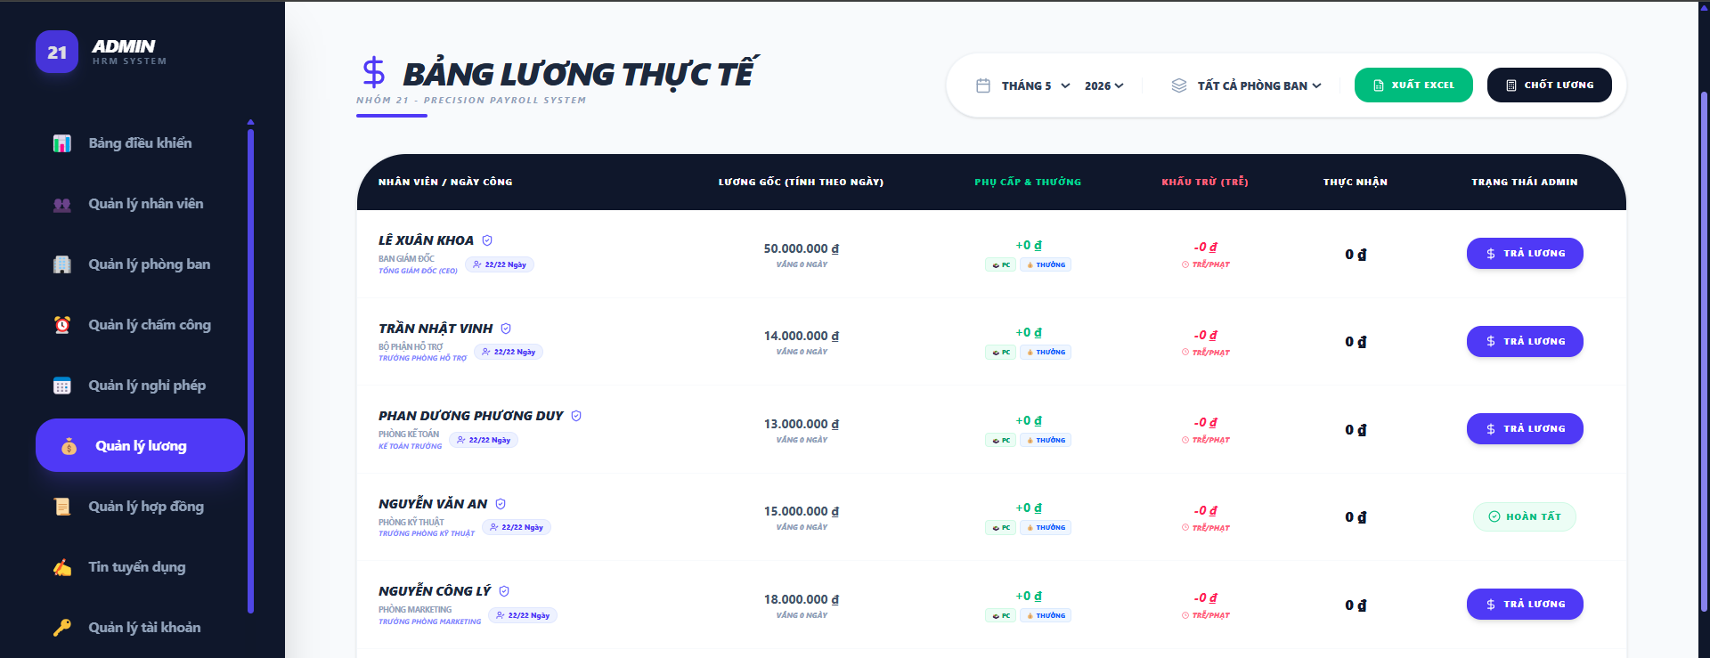

Test Case ID | Mô tả | Hành động | Điều kiện tiên quyết | Kết quả mong đợi | Kết quả thực tế | Kết quả |  |  | Kết quả |  |  | Chú thích
 |  |  |  |  |  | Vòng 1 |  |  | Vòng 2
 |  |  |  |  |  | Trạng thái | Ngày kiểm tra | Người kiểm tra | Trạng thái | Ngày kiểm tra | Người kiểm tra
GUI_SHOW Trang đăng nhập
GUI-QLL01 | [Tháng] Dropdown |  |  | Hiển thị danh sách tháng 1-12 | Hiển thị danh sách tháng 1-12 | Passed | 2026-04-23 | Khoa
GUI-QLL02 | [Năm Dropdown |  |  | Hiển thị năm 2025, 2026 | Hiển thị năm 2025, 2026 | Passed | 2026-04-23 | Khoa
GUI-QLL03 | [Phòng ban] Dropdown |  |  | Hiển thị tất cả phòng ban | Hiển thị tất cả phòng ban | Passed | 2026-04-23 | Khoa
GUI-QLL04 | [Xuất Excel] Button |  |  | - Background: Green - Icon: White - Status: Enable | - Background: Green - Icon: White - Status: Enable | Passed | 2026-04-23 | Khoa
GUI-QLL05 | [Chốt lương] Button |  |  | - Background: black - Icon: White - Status: Enable | - Background: black - Icon: White - Status: Enable | Passed | 2026-04-23 | Khoa
GUI-QLL06 | [Danh sách lương nhân viên] Table |  |  | Hiển thị các cột: nhân viên/ngày công, lương gốc, phụ cấp, khấu trừ, thực nhận, trạng thái | Hiển thị các cột: nhân viên/ngày công, lương gốc, phụ cấp, khấu trừ, thực nhận, trạng thái | Passed | 2026-04-23 | Khoa
GUI-QLL07 | [Trả lương] Button |  |  | - Text: White - Status: Enable | - Text: White - Status: Enable | Passed | 2026-04-23 | Khoa
FUNCTION_SHOW Quản lý nghỉ phép
FUNC-QLL01 | Kiểm tra lọc lương nhân viên theo tháng | 1. Mở giao diện quản lý đơn nghỉ phép. 2. Click vào "THÁNG". 3. Chọn tháng cần lọc. | Có dữ liệu lương nhân viên | Danh sách lương theo tháng đã lọc hiển thị | Danh sách lương theo tháng đã lọc hiển thị | Passed | 2026-04-23 | Khoa | Passed | 2026-04-29 | Rin
FUNC-QLL02 | Kiểm tra lọc lương nhân viên theo năm | 1. Mở giao diện quản lý đơn nghỉ phép. 2. Click vào "NĂM". 3. Chọn năm cần lọc. | Có dữ liệu lương nhân viên | Danh sách lương theo năm đã lọc hiển thị | Danh sách lương theo năm đã lọc hiển thị | Passed | 2026-04-23 | Khoa | Passed | 2026-04-29 | Rin
FUNC-QLL03 | Kiểm tra lọc lương nhân viên theo phòng ban | 1. Mở giao diện quản lý đơn nghỉ phép. 2. Click vào "TẤT CẢ PHÒNG BAN". 3. Chọn phòng ban cần lọc. | Có dữ liệu nhân viên thuộc các phòng ban | Hiển thị danh sách lương nhân viên thuộc phòng ban đã lọc | Hiển thị danh sách lương nhân viên thuộc phòng ban đã lọc | Passed | 2026-04-23 | Khoa | Passed | 2026-04-29 | Rin
FUNC-QLL04 | Kiểm tra xuất Excel thành công | 1. Mở giao diện quản lý đơn nghỉ phép. 2. Click vào "XUẤT EXCEL". 3. Chọn nơi chứa file để tải xuống. | Có dữ liệu lương nhân viên | Danh sách manager xin nghỉ phép không hiển thị | Danh sách manager xin nghỉ phép không hiển thị | Passed | 2026-04-23 | Khoa | Passed | 2026-04-29 | Rin
FUNC-QLL05 | Kiểm tra xuất Excel khi không có dữ liệu | 1. Mở giao diện quản lý đơn nghỉ phép. 2. Click vào "XUẤT EXCEL". 3. Chọn nơi chứa file để tải xuống. | Dữ liệu lương nhân viên trống | Hiển thị popup "Bảng lương nhân viên trống" | Hiển thị popup "Bảng lương nhân viên trống" | Passed | 2026-04-23 | Khoa | Passed | 2026-04-29 | Rin
FUNC-QLL06 | Kiểm tra chốt lương thành công | 1. Mở giao diện quản lý đơn nghỉ phép. 2. Click vào "CHỐT LƯƠNG". 3. Hiển thị popup xác nhận. 4. Chọn ok. | Có dữ liệu lương nhân viên | Hiển thị popup "Chốt lương thành công" | Hiển thị popup "Chốt lương thành công" | Passed | 2026-04-23 | Khoa | Passed | 2026-04-29 | Rin
FUNC-QLL07 | Kiểm tra chốt lương thất bại | 1. Mở giao diện quản lý đơn nghỉ phép. 2. Click vào "CHỐT LƯƠNG". 3. Hiển thị popup xác nhận. 4. Chọn ok. | Dữ liệu lương nhân viên không tồn tại | Hiển thị popup báo "Bảng lương không tồn tại" | Hiển thị popup "Chốt lương thành công" | Passed | 2026-04-23 | Khoa | Passed | 2026-04-29 | Rin
FUNC-QLL08 | Kiểm tra trả lương thành công | 1. Mở giao diện quản lý đơn nghỉ phép. 2. Chọn nhân viên cần trả. 3. Click vào "TRẢ LƯƠNG". 4. Hiển thị popup xác nhận 5. Chọn ok | Có dữ liệu lương nhân viên | Hiển thị status hoàn tất ở cột trạng thái bảng lương | Hiển thị status hoàn tất ở cột trạng thái bảng lương | Passed | 2026-04-23 | Khoa | Passed | 2026-04-29 | Rin

Quản lý lương-Manager
Project Name | XÂY DỰNG HỆ THỐNG QUẢN LÝ NHÂN SỰ TÍCH HỢP CHATBOT AI HỖ TRỢ TRA CỨU THÔNG TIN
Module Code | Quản lý lương
 | Hoàn thành | Lỗi | Chưa kiểm tra | Bị chặn | Tổng lần kiểm tra
Round 1 | 20 | 2 | 0 | 0 | 20
Round 2 | 20 | 0 | 0 | 0 | 20
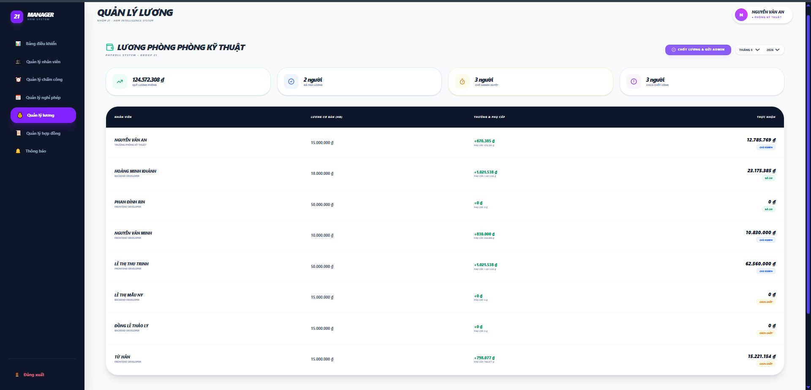

Test Case ID | Mô tả | Quy trình | Điều kiện tiên quyết | Kết quả mong đợi | Kết quả thực tế | Kết quả |  |  |  |  |  | Chú thích
 |  |  |  |  |  | Vòng 1 |  |  | Vòng 2
 |  |  |  |  |  | Trạng thái | Ngày kiểm tra | Người kiểm tra | Trạng thái | Ngày kiểm tra | Người kiểm tra
GUI_SHOW Quản lý lương
GUI-QLL01 | Kiểm tra tiêu đề chính trang "QUẢN LÝ LƯƠNG" |  |  | Text: "QUẢN LÝ LƯƠNG"; Font chữ in đậm, màu xanh đen; trạng thái Enable | Text: "QUẢN LÝ LƯƠNG"; Font chữ in đậm, màu xanh đen; trạng thái Enable | Passed | 2026-04-23 | Khoa | Passed
GUI-QLL02 | Kiểm tra tiêu đề phụ "LƯƠNG PHÒNG KỸ THUẬT" |  |  | Label: "LƯƠNG PHÒNG PHÒNG KỸ THUẬT"; Icon: Ví tiền màu xanh; trạng thái Enable | Label: "LƯƠNG PHÒNG PHÒNG KỸ THUẬT"; Icon: Ví tiền màu xanh; trạng thái Enable | Passed | 2026-04-23 | Khoa | Passed
GUI-QLL03 | Kiểm tra nút [CHỐT LƯƠNG & GỬI ADMIN] |  |  | Text: "CHỐT LƯƠNG & GỬI ADMIN"; Màu: Trắng; Nền: Tím; trạng thái Enable | Text: "CHỐT LƯƠNG & GỬI ADMIN"; Màu: Trắng; Nền: Tím; trạng thái Enable | Passed | 2026-04-23 | Khoa | Passed
GUI-QLL04 | Kiểm tra các bộ lọc (Tháng/Năm) |  |  | Hiển thị 2 Dropdown chọn Tháng và Năm; có icon mũi tên xuống; trạng thái Enable | Hiển thị 2 Dropdown chọn Tháng và Năm; có icon mũi tên xuống; trạng thái Enable | Passed | 2026-04-23 | Khoa | Passed
GUI-QLL05 | Kiểm tra Card thống kê "QUỸ LƯƠNG PHÒNG" |  |  | Text: "124.572.308 đ"; Icon: Biểu đồ đi lên; trạng thái Enable | Text: "124.572.308 đ"; Icon: Biểu đồ đi lên; trạng thái Enable | Passed | 2026-04-23 | Khoa | Passed
GUI-QLL06 | Kiểm tra các Card trạng thái nhân sự (Đã trả, Chờ duyệt...) |  |  | Hiển thị 3 card kèm con số cụ thể; Icon tương ứng màu xanh, vàng, tím; trạng thái Enable | Hiển thị 3 card kèm con số cụ thể; Icon tương ứng màu xanh, vàng, tím; trạng thái Enable | Passed | 2026-04-23 | Khoa | Passed
GUI-QLL07 | Kiểm tra tiêu đề các cột trong bảng lương |  |  | Hiển thị các cột: NHÂN VIÊN, LƯƠNG CƠ BẢN (HĐ), THƯỞNG & PHỤ CẤP, THỰC NHẬN | Hiển thị các cột: NHÂN VIÊN, LƯƠNG CƠ BẢN (HĐ), THƯỞNG & PHỤ CẤP, THỰC NHẬN | Passed | 2026-04-23 | Khoa | Passed
GUI-QLL08 | Kiểm tra hiển thị tiền tệ (VNĐ) |  |  | Số tiền hiển thị kèm ký tự "đ"; có dấu phân cách hàng nghìn (.); font màu xanh đen/xanh lá | Số tiền hiển thị kèm ký tự "đ"; có dấu phân cách hàng nghìn (.); font màu xanh đen/xanh lá | Passed | 2026-04-23 | Khoa | Passed
GUI-QLL09 | Kiểm tra Tag trạng thái lương (Đã gửi, Chưa chốt...) |  |  | Hiển thị các nhãn: "CHỜ ADMIN", "ĐÃ GỬI", "CHƯA CHỐT" với màu sắc phân biệt; trạng thái Enable | Hiển thị các nhãn: "CHỜ ADMIN", "ĐÃ GỬI", "CHƯA CHỐT" với màu sắc phân biệt; trạng thái Enable | Passed | 2026-04-23 | Khoa | Passed
GUI-QLL10 | Kiểm tra Highlight Sidebar "Quản lý lương" |  |  | Mục "Quản lý lương" trên menu trái có nền màu tím và chữ trắng nổi bật | Mục "Quản lý lương" trên menu trái có nền màu tím và chữ trắng nổi bật | Passed | 2026-04-23 | Khoa | Passed
FUNCTION_SHOW Quản lý lương
FUNC-QLL01 | Xác thực logic tính lương khi đủ 26 công | 1. Kiểm tra nhân viên "Từ Hân" có 26 ngày công trong tháng. | Lương cơ bản HĐ: 15.000.000đ; Thưởng: 830.000đ. | Lương tính theo công = 15.000.000đ. Thực nhận = 15.830.000đ. | Kết quả hiển thị đúng 15.830.000đ | Passed | 2026-04-23 | Khoa | Passed | 2026-04-29 | Rin
FUNC-QLL02 | Xác thực logic tính lương khi thiếu ngày công | 1. Kiểm tra nhân viên"Nuyễn Văn An" có số công < 26 ngày. | Lương HĐ: 15.000.000đ; Phụ cấp: 830.000đ. | Lương theo công < 15.000.000đ. Thực nhận = (Lương HĐ / 26 * số công) + Phụ cấp. | Hiển thị chính xác kết quả | Passed | 2026-04-23 | Khoa | Passed | 2026-04-29 | Rin
FUNC-QLL03 | Xác thực đồng bộ từ Module Chấm công | 1. Manager dùng chức năng "Điểm danh team" để thêm công cho nhân viên. 2. Quay lại bảng lương kiểm tra. |  | Số tiền tại cột "Lương cơ bản (HĐ)" và "Thực nhận" phải tự động tăng lên tương ứng. | Dữ liệu lương cập nhật ngay lập tức sau khi chấm công thành công. | Passed | 2026-04-23 | Khoa | Passed | 2026-04-29 | Rin
FUNC-QLL04 | Xác thực chức năng lọc theo thời gian | 1. Chọn Tháng 4 - 2026 trên bộ lọc. | Hệ thống có dữ liệu nhiều tháng. | Danh sách chỉ hiển thị bảng lương của đúng tháng và năm đã chọn. | Hệ thống lọc và load dữ liệu chính xác. | Passed | 2026-04-23 | Khoa | Passed | 2026-04-29 | Rin
FUNC-QLL05 | Xác thực quyền gửi duyệt toàn bộ | 1. Click nút "CHỐT LƯƠNG & GỬI ADMIN" | Trạng thái các dòng lương đang là "Chờ duyệt". | Yêu cầu được gửi lên Admin; nút lệnh chuyển sang "ĐÃ GỬI TOÀN BỘ" | Yêu cầu gửi duyệt được hệ thống ghi nhận chính xác. | Passed | 2026-04-23 | Khoa | Passed | 2026-04-29 | Rin
FUNC-QLL06 | Xác thực khi nhân viên nghỉ không phép (0 công) | 1. Kiểm tra lương của nhân viên"Lê Thị Mẫu Ny" không có ngày công nào trong tháng. | Lương HĐ: 10.000.000đ; Phụ cấp: 0đ. | Lương tính theo công = 0đ. Thực nhận = 0đ. | Hiển thị đúng 0đ. | Passed | 2026-04-23 | Khoa | Passed | 2026-04-29 | Rin
FUNC-QLL07 | Xác thực khi nhân viên làm vượt 26 công | 1. Manager chấm công cho nhân viên làm cả ngày nghỉ | Lương HĐ: 10.000.000đ. | Thực nhận = (10tr / 26 * 28) + Phụ cấp. (Hệ thống tính đúng lương làm thêm). | Tính toán chính xác số tiền vượt mức 26 ngày. | Passed | 2026-04-23 | Khoa | Passed | 2026-04-29 | Rin
FUNC-QLL08 | Xác thực tính nhất quán sau khi Chỉnh sửa công | 1. Sửa trạng thái từ "Vắng mặt" sang "Đúng giờ" cho 1 ngày của nhân viên. 2. Xem lại bảng lương. | Nhân viên đang bị thiếu công. | Số tiền thực nhận phải tự động tăng thêm đúng bằng giá trị của 1 ngày công (Lương HĐ/26) | Dữ liệu lương nhảy số ngay sau khi lưu chỉnh sửa công. | Passed | 2026-04-23 | Khoa | Passed | 2026-04-29 | Rin
FUNC-QLL09 | Xác thực tổng quỹ lương phòng | 1. So sánh thẻ card "QUỸ LƯƠNG PHÒNG" với tổng cột Thực nhận. | Bảng lương có nhiều nhân viên. | Con số trên thẻ card phải bằng tổng tất cả giá trị thực nhận trong bảng. | Tổng tiền khớp chính xác 100%. | Passed | 2026-04-23 | Khoa | Passed | 2026-04-29 | Rin
FUNC-QLL10 | Xác thực trạng thái "Chưa chốt công" | 1. Manager chưa chấm công cho một nhân viên mới. | Có nhân viên trong danh sách nhưng chưa có dữ liệu chấm công. | Thẻ card "Chưa chốt công" tăng lên 1; thực nhận của nhân viên đó hiển thị 0đ | Hiển thị đúng số lượng người chưa được điểm danh. | Passed | 2026-04-23 | Khoa | Passed | 2026-04-29 | Rin

Phiếu Lương nhân viên
Project Name | XÂY DỰNG HỆ THỐNG QUẢN LÝ NHÂN SỰ CHO DOANH NGHIỆP NHỎ TÍCH HỢP CHATBOT AI HỖ TRỢ TRA CỨU THÔNG TIN
Module Code | Trang Phiếu Lương
 | Hoàn thành | Lỗi | Chưa kiểm tra | Bị chặn | Tổng lần kiểm tra
Round 1 | 2 | 0 | 0 | 0 | 2
Round 2 | 1 | 0 | 0 | 0 | 1

 |  | 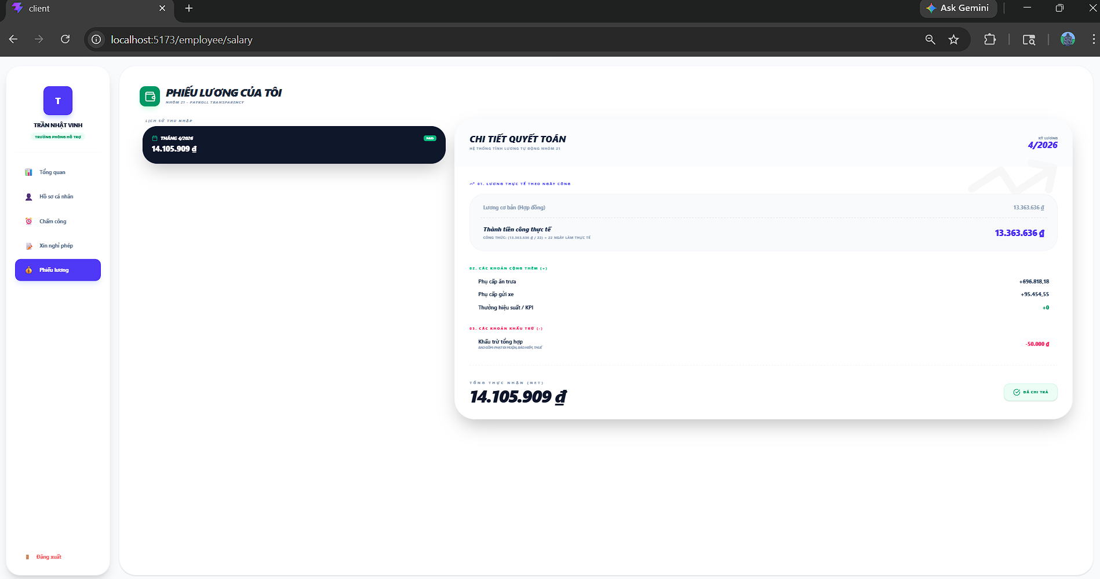
Test Case ID | Mô tả | Quy trình | Kết quả mong đợi | Kết quả thực tế | Kết quả |  |  |  |  |  | Chú thích
 |  |  |  |  | Vòng 1 |  |  | Vòng 2
 |  |  |  |  | Trạng thái | Ngày kiểm tra | Người kiểm tra | Trạng thái | Ngày kiểm tra | Người kiểm tra
GUI_SHOW Phiếu Lương
Gui_PL01 | Kiểm tra phiếu lương có tồn tại |  | Tồn tại trên giao diện | Label: "Danh Sách phiếu lương"; Status: Enable | Passed | 2026-04-22 | Duyên
FUNCTION_SHOW Phiếu Lương
FUN_PL01 | Kiểm tra xem chi tiết phiếu lương có hoạt động | 1.Mở giao diện người dùng 2.Vào trang Phiếu lương 3. Chọn Phiếu Lương cần xem chi tiết | Hiện chi tiết Lương | Hiện thị form chi tiết bên phải màn hình | Passed | 2026-04-22 | Duyên | Passed | 2026-04-29 | Khoa

Xin nghỉ phép
Project Name | XÂY DỰNG HỆ THỐNG QUẢN LÝ NHÂN SỰ CHO DOANH NGHIỆP NHỎ TÍCH HỢP CHATBOT AI HỖ TRỢ TRA CỨU THÔNG TIN
Module Code | Xin nghỉ phép
 | Hoàn thành | Lỗi | Chưa kiểm tra | Bị chặn | Tổng lần kiểm tra
Round 1 | 6 | 0 | 0 | 0 | 6
Round 2 | 3 | 0 | 0 | 0 | 3

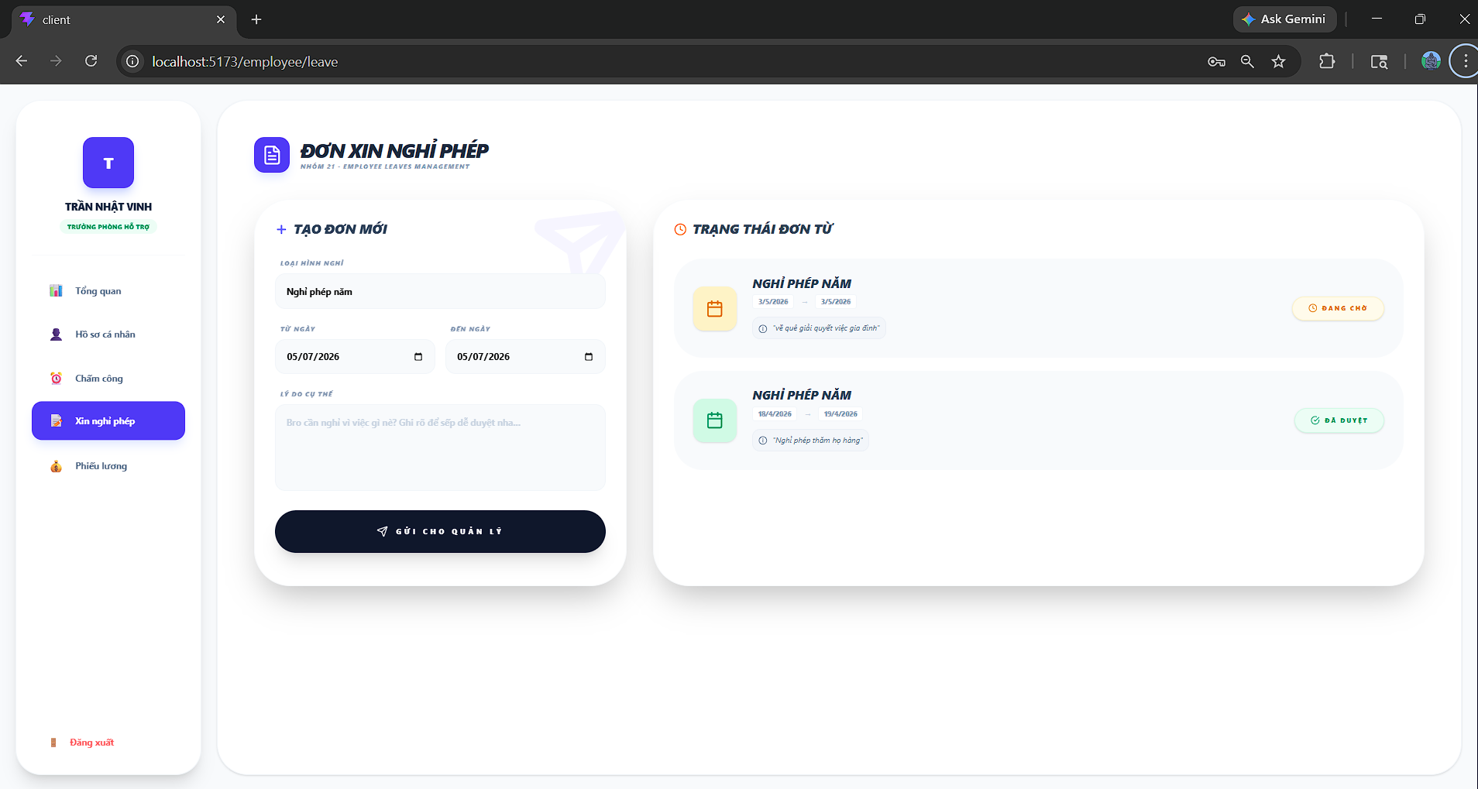

Test Case ID | Mô tả | Quy trình | Kết quả mong đợi | Kết quả thực tế | Kết quả |  |  |  |  |  | Chú thích
 |  |  |  |  | Vòng 1 |  |  | Vòng 2
 |  |  |  |  | Trạng thái | Ngày kiểm tra | Người kiểm tra | Trạng thái | Ngày kiểm tra | Người kiểm tra
GUI_SHOW Xin Nghỉ phép
Gui_XNP01 | Kiểm tra danh sách lí do xin nghỉ |  | Lí do nghỉ phép tồn tại dữ liệu | drop list: "Danh Sách Người Dùng"; Status: Enable | Passed | 2026-04-21 | Khánh
Gui_XNP02 | "Gửi cho quản lý"button |  | - Text: White - Status: Enable | - Text: White - Status: Enable | Passed | 2026-04-21 | Khánh
Gui_XNP03 | Trạng thái đơn xin nghỉ phép |  | Trạng thái đơn tồn tại dữ liệu | Label: "danh sách trạng thái đơn xin nghỉ phép"; Status: Enable | Passed | 2026-04-21 | Khánh
FUNCTION_SHOW Xin nghỉ phép
Fun_XNP01 | Kiểm tra nút"Gửi cho quản lí " có hoạt động | 1.Mở giao diện người dùng 2.Vào trang Xin 3. Nhập đầy đủ thông tin nghỉ phép 4.bấm nút "Gửi cho quản lí" | Đơn được lưu vào mục trạng thái đơn và đơn được gửi tới quản lí | Đơn được lưu vào database,hiện bên trạng thái đơn,đơn được gửi đến quản lí | Passed | 2026-04-21 | Khánh | Passed | 2026-04-28 | Duy
Fun_XNP02 | chọn ngày nghỉ trong quá khứ | 1.Mở giao diện người dùng 2.Vào trang Xin 3. Nhập ngày nghỉ phép trong quá khứ 4.bấm nút "Gửi cho quản lí" | thông báo lỗi | thông báo please fill out this field | Passed | 2026-04-21 | Khánh | Passed | 2026-04-28 | Duy
Fun_XNP03 | Không nhập lí do nghỉ phép | 1.Mở giao diện người dùng 2.Vào trang Xin 3. Nhập ngày nghỉ phép trong quá khứ 4.bấm nút "Gửi cho quản lí" | thông báo lỗi | thông báo ngày nghỉ không được ở trong quá khứ | Passed | 2026-04-21 | Khánh | Passed | 2026-04-28 | Duy

Danh sách chấm công-Manager
Project Name | XÂY DỰNG HỆ THỐNG QUẢN LÝ NHÂN SỰ TÍCH HỢP CHATBOT AI HỖ TRỢ TRA CỨU THÔNG TIN
Module Code | Danh sách chấm công
 | Hoàn thành | Lỗi | Chưa kiểm tra | Bị chặn | Tổng lần kiểm tra
Round 1 | 18 | 0 | 0 | 0 | 18
Round 2 | 18 | 0 | 0 | 0 | 18
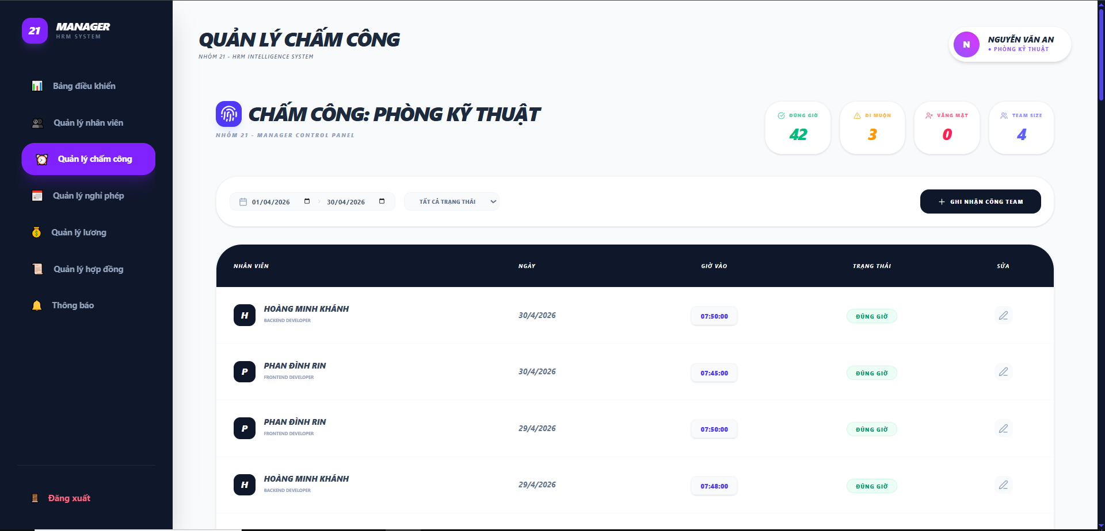

Test Case ID | Mô tả | Quy trình | Điều kiện tiên quyết | Kết quả mong đợi | Kết quả thực tế | Kết quả |  |  |  |  |  | Chú thích
 |  |  |  |  |  | Vòng 1 |  |  | Vòng 2
 |  |  |  |  |  | Trạng thái | Ngày kiểm tra | Người kiểm tra | Trạng thái | Ngày kiểm tra | Người kiểm tra
GUI_SHOW Danh sách chấm công
GUI-QLCC01 | Kiểm tra tiêu đề trang chính |  |  | Text: "CHẤM CÔNG"; font chữ in đậm, màu đen; kèm slogan phụ phía dưới | Hiển thị đúng text: "CHẤM CÔNG" | Passed | 2026-04-20 | Rin | Passed
GUI-QLCC02 | Kiểm tra cụm thẻ thống kê [Dashboard cards] |  |  | Hiển thị 4 thẻ: Đúng giờ (Xanh lá), Đi muộn (Vàng), Vắng mặt (Đỏ), Team size (Xanh dương) | Các chỉ số hiển thị đúng màu sắc và icon nhận diện | Passed | 2026-04-20 | Rin | Passed
GUI-QLCC03 | Tiêu đề khối bảng dữ liệu |  |  | Text: "DANH SÁCH CHẤM CÔNG NHÂN VIÊN" kèm icon lịch chấm công màu tím | Tiêu đề khối hiển thị rõ ràng, đúng icon nhận diện | Passed | 2026-04-20 | Rin | Passed
GUI-QLCC04 | Thanh tìm kiếm nhân viên |  |  | Placeholder: "Tìm tên nhân viên..."; có icon kính lúp | Thanh tìm kiếm hiển thị đúng vị trí, placeholder rõ ràng | Passed | 2026-04-20 | Rin | Passed
GUI-QLCC05 | Bộ lọc trạng thái |  |  | Hiển thị Dropdown lọc trạng thái (Vd: "Tất cả trạng thái"); bo góc nhẹ | Dropdown hoạt động bình thường, hiển thị đúng các tùy chọn | Passed | 2026-04-20 | Rin | Passed
GUI-QLCC06 | Tiêu đề các cột bảng |  |  | Các cột: NHÂN VIÊN, NGÀY, GIỜ VÀO, GIỜ RA, TRẠNG THÁI | Header bảng màu đen, chữ trắng, căn lề chuẩn | Passed | 2026-04-20 | Rin | Passed
GUI-QLCC07 | Thông tin nhân viên (Dòng) |  |  | Hiển thị Avatar (chữ cái đầu), Tên (in đậm) và Vị trí (màu xám nhỏ bên dưới) | Hiển thị đúng: "PHAN ĐÌNH RIN - Frontend Developer" | Passed | 2026-04-20 | Rin | Passed
GUI-QLCC08 | Định dạng thời gian |  |  | Hiển thị giờ theo định dạng HH:mm:ss (Vd: 07:30:00) | Giờ giấc hiển thị chính xác, rõ ràng | Passed | 2026-04-20 | Rin | Passed
GUI-QLCC09 | Pill Trạng thái [ĐÚNG GIỜ] |  |  | Background màu xanh nhạt; Text: "ĐÚNG GIỜ" màu xanh lá đậm; bo góc tròn | Pill trạng thái trực quan, dễ nhận diện | Passed | 2026-04-20 | Rin | Passed
GUI-QLCC10 | Pill Trạng thái [ĐI MUỘN] |  |  | Background màu đỏ nhạt; Text: "ĐI MUỘN" màu đỏ đậm; bo góc tròn | Màu sắc cảnh báo nổi bật, phân biệt rõ với Đúng giờ | Passed | 2026-04-20 | Rin | Passed
FUNCTION_SHOW Danh sách chấm công
FUNC-QLCC01 | Xác thực chức năng lọc theo khoảng ngày | 1. Chọn ngày 01/04/2026 đến 30/04/2026. 2. Hệ thống tự động load lại dữ liệu. | Dữ liệu trong DB có nhiều tháng khác nhau | Bảng chỉ hiển thị các dòng chấm công thuộc tháng 04 năm 2026 | Kết quả hiển thị khớp với khoảng thời gian đã chọn | Passed | 2026-04-20 | Rin | Passed | 2026-04-27 | Khánh
FUNC-QLCC02 | Xác thực thống kê Team Size | 1. Đếm số lượng nhân viên trong phòng kỹ thuật | Phòng có 4 nhân viên | Thẻ "TEAM SIZE" phải hiển thị chính xác con số 4 | Thẻ thống kê cập nhật đúng số lượng nhân sự của team | Passed | 2026-04-20 | Rin | Passed | 2026-04-27 | Khánh
FUNC-QLCC03 | Xác thực thống kê Đúng giờ thủ công | 1. Đếm tổng số nhãn "ĐÚNG GIỜ" trong bảng bên dưới. 2. So sánh với con số trên thẻ card "ĐÚNG GIỜ". | Manager đã chọn trạng thái "Đúng giờ" cho một số nhân viên. | Con số trên thẻ card phải bằng chính xác tổng số nhãn xanh lá trong danh sách. | Thẻ đúng giờ cập nhật đúng số lượng đúng giờ(thẻ xanh) của team | Passed | 2026-04-20 | Rin | Passed | 2026-04-27 | Khánh
FUNC-QLCC04 | Xác thực thống kê Đi muộn thủ công | 1. Đếm tổng số nhãn "ĐI MUỘN" trong danh sách. 2. So sánh với thẻ card "ĐI MUỘN" (Màu vàng). | Manager đã chọn trạng thái "Đi muộn" cho một số nhân viên. | Con số trên thẻ card phải cập nhật theo đúng số lượng nhãn vàng đã chọn. | Thẻ đi muộn cập nhật đúng số lượng đi muộn(thẻ vàng) của team | Passed | 2026-04-20 | Rin | Passed | 2026-04-27 | Khánh
FUNC-QLCC05 | Xác thực thống kê Vắng mặt thủ công | 1. Đếm số nhãn "VẮNG MẶT" trong danh sách. 2. So sánh với thẻ card "VẮNG MẶT" (Màu đỏ). | Manager ghi nhận trạng thái vắng mặt cho nhân viên. | Thẻ card đỏ phải hiển thị đúng số lượng bản ghi có trạng thái vắng. | Thẻ vắng mặt cập nhật đúng số lượng vắng mặt(thẻ đỏ) của team | Passed | 2026-04-20 | Rin | Passed | 2026-04-27 | Khánh
FUNC-QLCC06 | Kiểm tra quyền mở form Sửa | 1. Click vào icon bút chì tại dòng của nhân viên bất kỳ | Manager đang xem danh sách của team mình | Hệ thống mở ra popup cho phép điều chỉnh giờ giấc hoặc trạng thái | Chuyển trạng thái sang chế độ chỉnh sửa thành công | Passed | 2026-04-20 | Rin | Passed | 2026-04-27 | Khánh
FUNC-QLCC07 | Xác thực chức năng Ghi nhận công team | 1. Click nút "+ GHI NHẬN CÔNG TEAM". | Manager muốn bổ sung công cho nhân viên | Mở popup nhập liệu mới cho từng nhân viên trong team | Phản hồi ngay lập tức khi tương tác với nút | Passed | 2026-04-20 | Rin | Passed | 2026-04-27 | Khánh
FUNC-QLCC08 | Xác thực tính Real-time của thống kê | 1. Thực hiện chỉnh sửa (Sửa) trạng thái của một nhân viên từ "ĐI MUỘN" sang "ĐÚNG GIỜ". 2. Quan sát các thẻ card thống kê. |  | Thẻ "Đúng giờ" phải tự động tăng 1, và thẻ "Đi muộn" phải tự động giảm 1 ngay lập tức. | Thẻ hiển thị chính xác theo thời gian thực | Passed | 2026-04-20 | Rin | Passed | 2026-04-27 | Khánh

Điểm danh team
Project Name | XÂY DỰNG HỆ THỐNG QUẢN LÝ NHÂN SỰ TÍCH HỢP CHATBOT AI HỖ TRỢ TRA CỨU THÔNG TIN
Module Code | Điểm danh team
 | Hoàn thành | Lỗi | Chưa kiểm tra | Bị chặn | Tổng lần kiểm tra
Round 1 | 15 | 0 | 0 | 0 | 15
Round 2 | 15 | 0 | 0 | 0 | 15
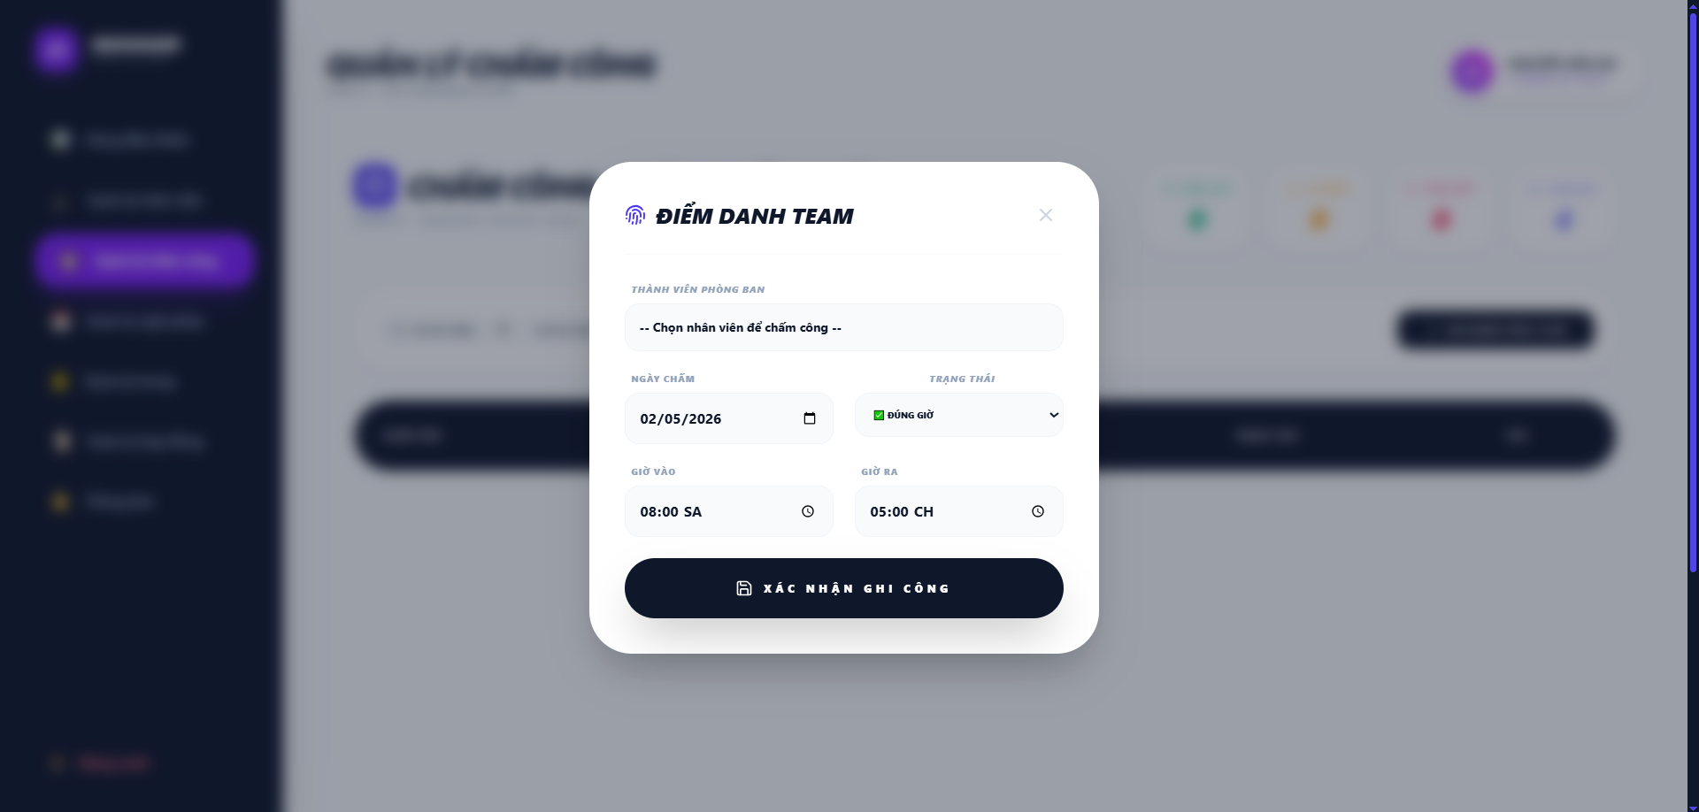

Test Case ID | Mô tả | Quy trình | Điều kiện tiên quyết | Kết quả mong đợi | Kết quả thực tế | Kết quả |  |  |  |  |  | Chú thích
 |  |  |  |  |  | Vòng 1 |  |  | Vòng 2
 |  |  |  |  |  | Trạng thái | Ngày kiểm tra | Người kiểm tra | Trạng thái | Ngày kiểm tra | Người kiểm tra
GUI_SHOW Điểm danh team
GUI-DDT01 | Kiểm tra tiêu đề Modal "ĐIỂM DANH TEAM" |  |  | Label: "ĐIỂM DANH TEAM"; Icon: Vân tay tím; trạng thái Enable | Label: "ĐIỂM DANH TEAM"; Icon: Vân tay tím; trạng thái Enable | Passed | 2026-04-20 | Rin | Passed
GUI-DDT02 | Kiểm tra nút đóng Modal [x] |  |  | Icon: [x]; Màu: Xám; trạng thái Enable | Tiêu đề khối hiển thị rõ ràng, đúng icon nhận diện | Passed | 2026-04-20 | Rin | Passed
GUI-DDT03 | Kiểm tra Dropdown "THÀNH VIÊN PHÒNG BAN" |  |  | Placeholder: "-- Chọn nhân viên để chấm công --"; trạng thái Enable | Placeholder: "-- Chọn nhân viên để chấm công --"; trạng thái Enable | Passed | 2026-04-20 | Rin | Passed
GUI-DDT04 | Kiểm tra ô chọn "NGÀY CHẤM" |  |  | Text: "07/05/2026"; Icon: Lịch; trạng thái Enable | Text: "07/05/2026"; Icon: Lịch; trạng thái Enable | Passed | 2026-04-20 | Rin | Passed
GUI-DDT05 | Kiểm tra Dropdown "TRẠNG THÁI" |  |  | Text: "ĐÚNG GIỜ"; Icon: Check xanh; trạng thái Enable | Text: "ĐÚNG GIỜ"; Icon: Check xanh; trạng thái Enable | Passed | 2026-04-20 | Rin | Passed
GUI-DDT06 | Kiểm tra ô chọn "GIỜ VÀO" |  |  | Text: "08:00 SA"; Icon: Đồng hồ; trạng thái Enable | Text: "08:00 SA"; Icon: Đồng hồ; trạng thái Enable | Passed | 2026-04-20 | Rin | Passed
GUI-DDT07 | Kiểm tra ô chọn "GIỜ RA" |  |  | Text: "05:00 CH"; Icon: Đồng hồ; trạng thái Enable | Text: "05:00 CH"; Icon: Đồng hồ; trạng thái Enable | Passed | 2026-04-20 | Rin | Passed
GUI-DDT08 | Kiểm tra Button [XÁC NHẬN GHI CÔNG] |  |  | Nút "XÁC NHẬN GHI CÔNG" hiển thị ở dưới; có icon X ở góc trên bên phải để đóng. | Text: "XÁC NHẬN GHI CÔNG"; Màu: Trắng; Nền: Đen; trạng thái Enable | Passed | 2026-04-20 | Rin | Passed
GUI-DDT09 | Kiểm tra hiển thị Label tiêu đề |  |  | Text: "THÀNH VIÊN PHÒNG BAN", "NGÀY CHẤM", "TRẠNG THÁI"...; Font: In hoa | Text: "THÀNH VIÊN PHÒNG BAN", "NGÀY CHẤM", "TRẠNG THÁI"...; Font: In hoa | Passed | 2026-04-20 | Rin | Passed
FUNCTION_SHOW Điểm danh team
FUNC-DDT01 | Xác thực chọn nhân viên | 1. Click vào Dropdown "Thành viên phòng ban". | Team có danh sách nhân viên. | Hiển thị danh sách các nhân viên thuộc phòng ban quản lý (Phòng Kỹ thuật). | Danh sách nhân viên hiển thị đúng và cho phép chọn 1 người. | Passed | 2026-04-20 | Rin | Passed | 2026-04-27 | Khánh
FUNC-DDT02 | Xác thực quyền chọn trạng thái thủ công | 1. Chọn một trạng thái bất kỳ (Đúng giờ/Trễ/Vắng) trong Dropdown. | Manager đang thực hiện chấm công. | Hệ thống cho phép Manager tự quyết định trạng thái mà không cần tính toán lại dựa trên giờ vào. | Trạng thái được lưu đúng theo lựa chọn của Manager. | Passed | 2026-04-20 | Rin | Passed | 2026-04-27 | Khánh
FUNC-DDT03 | Xác thực thay đổi thời gian | 1. Điều chỉnh giờ vào/ra tại các ô tương ứng. | Ô nhập liệu đang hiển thị. | Các ô Time Picker cho phép chọn giờ chính xác (SA/CH). | Thời gian được thay đổi và hiển thị đúng định dạng HH:MM. | Passed | 2026-04-20 | Rin | Passed | 2026-04-27 | Khánh
FUNC-DDT04 | Xác thực lưu dữ liệu thành công | 1. Chọn nhân viên: "Phan Đình Rin" 2. Chọn ngày chấm: "01/05/2026" 3. Chọn trạng thái: "Đúng giờ" 4. Chọn giờ vào: "08:00 SA" 5. Chọn giờ ra: "05:00 CH" 2. Nhấn "XÁC NHẬN GHI CÔNG". | Thông tin đã được điền đầy đủ. | Popup đóng lại, dữ liệu được lưu vào Database và cập nhật ngay vào bảng danh sách bên ngoài. | Dữ liệu xuất hiện ngay lập tức tại bảng quản lý chấm công. | Passed | 2026-04-20 | Rin | Passed | 2026-04-27 | Khánh
FUNC-DDT05 | Xác thực ràng buộc bỏ trống | 1. Để trống phần chọn nhân viên và nhấn Xác nhận. | Form đang trống mục chọn nhân viên. | Hệ thống hiển thị cảnh báo" Vui lòng chọn một mục trong danh sách." | Hiển thị thông báo nhắc nhở, dữ liệu không được gửi đi. | Passed | 2026-04-20 | Rin | Passed | 2026-04-27 | Khánh
FUNC-DDT06 | Xác thực tính đồng bộ thống kê | 1. Sau khi ghi nhận 1 đơn thành công, quan sát Dashboard. | Dữ liệu được lưu thành công. | Chỉ số trên các thẻ card (Đúng giờ/Đi muộn/Vắng) ở màn hình chính tự động cập nhật. | Các con số thống kê tăng/giảm khớp với dữ liệu vừa nhập. | Passed | 2026-04-20 | Rin | Passed | 2026-04-27 | Khánh

Chỉnh sửa công
Project Name | XÂY DỰNG HỆ THỐNG QUẢN LÝ NHÂN SỰ TÍCH HỢP CHATBOT AI HỖ TRỢ TRA CỨU THÔNG TIN
Module Code | Chỉnh sửa công
 | Hoàn thành | Lỗi | Chưa kiểm tra | Bị chặn | Tổng lần kiểm tra
Round 1 | 14 | 0 | 0 | 0 | 14
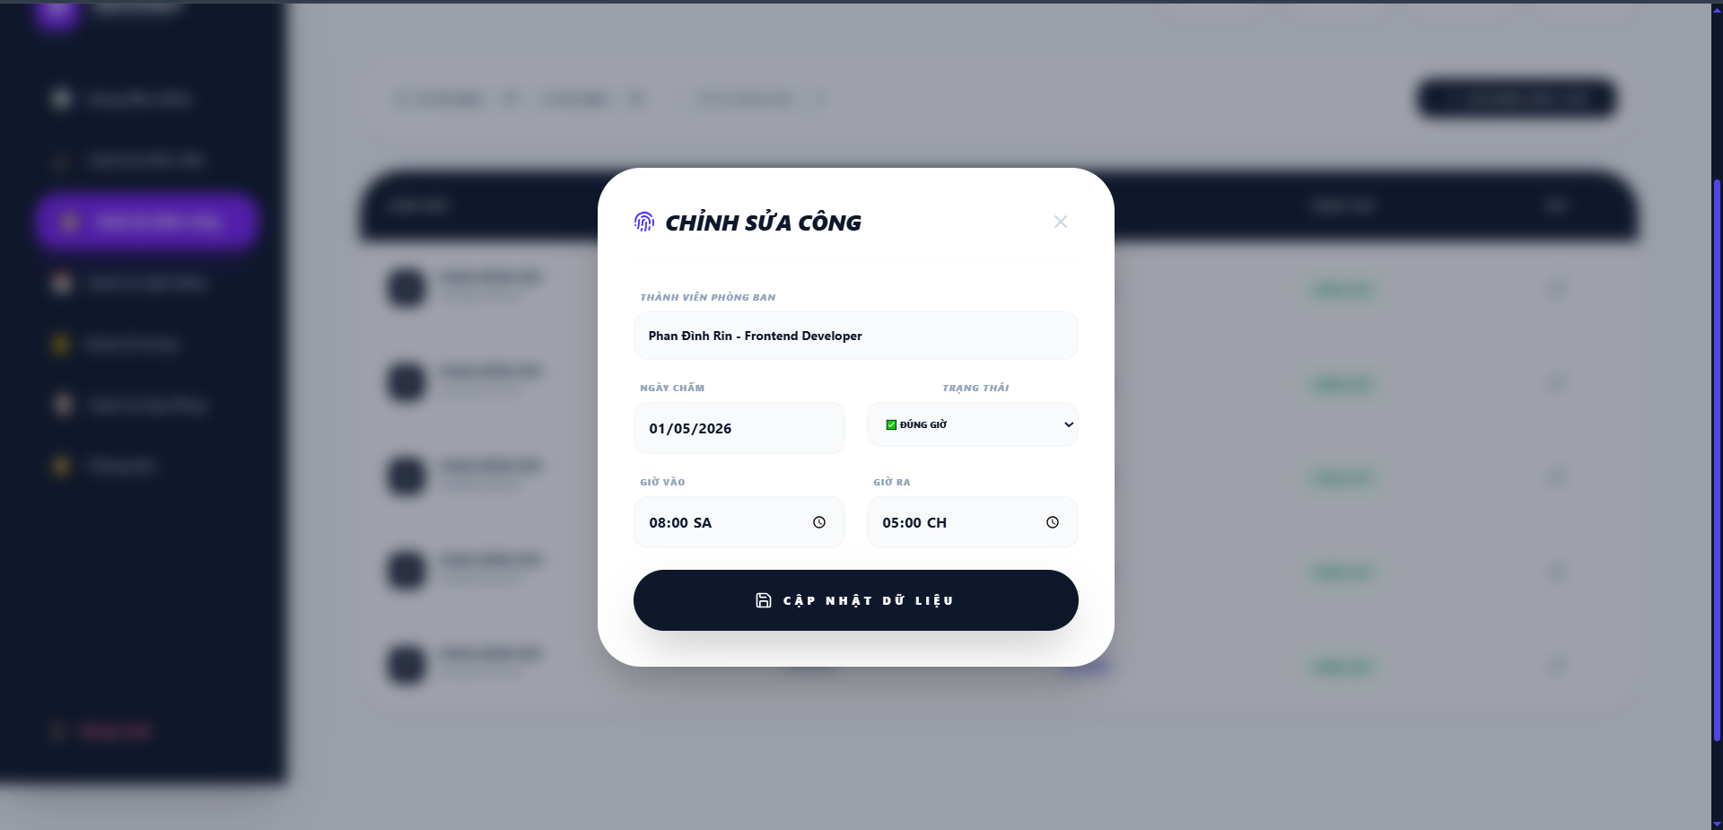
Round 2 | 14 | 0 | 0 | 0 | 14

Test Case ID | Mô tả | Quy trình | Điều kiện tiên quyết | Kết quả mong đợi | Kết quả thực tế | Kết quả |  |  |  |  |  | Chú thích
 |  |  |  |  |  | Vòng 1 |  |  | Vòng 2
 |  |  |  |  |  | Trạng thái | Ngày kiểm tra | Người kiểm tra | Trạng thái | Ngày kiểm tra | Người kiểm tra
GUI_SHOW Chỉnh sửa công
GUI-CCT01 | Kiểm tra tiêu đề Modal "CHỈNH SỬA CÔNG" |  |  | Label: "CHỈNH SỬA CÔNG"; Icon: Vân tay tím; trạng thái Enable | Label: "CHỈNH SỬA CÔNG"; Icon: Vân tay tím; trạng thái Enable | Passed | 2026-04-20 | Rin | Passed
GUI-CCT02 | Kiểm tra nút đóng Modal [x] |  |  | Icon: [x]; màu xám nhạt; vị trí góc trên bên phải; trạng thái Enable | Icon: [x]; màu xám nhạt; vị trí góc trên bên phải; trạng thái Enable | Passed | 2026-04-20 | Rin | Passed
GUI-CCT03 | Kiểm tra ô hiển thị "THÀNH VIÊN PHÒNG BAN" |  |  | Text: "Phan Đình Rin - Frontend Developer"(Read-Only); Nền xám nhạt; trạng thái Enable | Text: "Phan Đình Rin - Frontend Developer"(Read-Only); Nền xám nhạt; trạng thái Enable | Passed | 2026-04-20 | Rin | Passed
GUI-CCT04 | Kiểm tra ô chọn "NGÀY CHẤM" |  |  | Text: "01/05/2026"; Nền trắng; trạng thái Enable | Text: "01/05/2026"; Nền trắng; trạng thái Enable | Passed | 2026-04-20 | Rin | Passed
GUI-CCT05 | Kiểm tra Dropdown "TRẠNG THÁI" |  |  | Text: "ĐÚNG GIỜ"; Icon: Check xanh; trạng thái Enable | Text: "ĐÚNG GIỜ"; Icon: Check xanh; trạng thái Enable | Passed | 2026-04-20 | Rin | Passed
GUI-CCT06 | Kiểm tra ô chọn "GIỜ VÀO" |  |  | Text: "08:00 SA"; Icon: Đồng hồ; trạng thái Enable | Text: "08:00 SA"; Icon: Đồng hồ; trạng thái Enable | Passed | 2026-04-20 | Rin | Passed
GUI-CCT07 | Kiểm tra ô chọn "GIỜ RA" |  |  | Text: "05:00 CH"; Icon: Đồng hồ; trạng thái Enable | Text: "05:00 CH"; Icon: Đồng hồ; trạng thái Enable | Passed | 2026-04-20 | Rin | Passed
GUI-CCT08 | Kiểm tra Button [CẬP NHẬT DỮ LIỆU] |  |  | Text: "CẬP NHẬT DỮ LIỆU"; Màu: Trắng; Nền: Đen; trạng thái Enable | Text: "CẬP NHẬT DỮ LIỆU"; Màu: Trắng; Nền: Đen; trạng thái Enable | Passed | 2026-04-20 | Rin | Passed
GUI-CCT09 | Kiểm tra hiển thị các Label chỉ dẫn |  |  | Text: "THÀNH VIÊN PHÒNG BAN", "NGÀY CHẤM", "TRẠNG THÁI"...; Font: In hoa; Màu xám | Text: "THÀNH VIÊN PHÒNG BAN", "NGÀY CHẤM", "TRẠNG THÁI"...; Font: In hoa; Màu xám | Passed | 2026-04-20 | Rin | Passed
FUNCTION_SHOW Chỉnh sửa công
FUNC-CCT01 | Xác thực khả năng thay đổi trạng thái | 1. Click chọn lại trạng thái trong Dropdown (Đúng giờ/Trễ/Vắng). | Manager muốn điều chỉnh trạng thái công. | Hệ thống ghi nhận lựa chọn mới của Manager mà không tự động tính toán lại theo giờ. | Trạng thái thay đổi mượt mà theo ý chí của người quản lý. | Passed | 2026-04-20 | Rin | Passed | 2026-04-27 | Khánh
FUNC-CCT02 | Xác thực điều chỉnh thời gian vào/ra | 1. Chọn lại giờ SA/CH tại hai ô tương ứng. |  | Thời gian được cập nhật theo định dạng HH:MM SA/CH. | Hệ thống lưu đúng mốc thời gian vừa điều chỉnh. | Passed | 2026-04-20 | Rin | Passed | 2026-04-27 | Khánh
FUNC-CCT03 | Xác thực lưu dữ liệu cập nhật | 1. Thay đổi thông tin. 2. Nhấn "CẬP NHẬT DỮ LIỆU". | Thông tin hợp lệ. | Popup đóng, dữ liệu tại bảng danh sách bên ngoài cập nhật ngay lập tức. | Database cập nhật thành công, bảng chính load lại dữ liệu mới. | Passed | 2026-04-20 | Rin | Passed | 2026-04-27 | Khánh
FUNC-CCT04 | Xác thực tính đồng bộ Dashboard | 1. Thay đổi trạng thái từ "ĐI MUỘN" sang "ĐÚNG GIỜ" và lưu. |  | Thẻ card "ĐÚNG GIỜ" tăng 1 và thẻ "ĐI MUỘN" giảm 1 trên thanh thống kê. | Các chỉ số thống kê trên Dashboard cập nhật chính xác theo bản ghi vừa sửa. | Passed | 2026-04-20 | Rin | Passed | 2026-04-27 | Khánh
FUNC-CCT05 | Xác thực chức năng Hủy (Icon X) | 1. Nhấn vào icon X ở góc phải popup. | Có thay đổi dữ liệu nhưng chưa nhấn lưu. | Popup đóng lại, dữ liệu cũ được giữ nguyên, không có thay đổi nào được lưu. | Hệ thống đóng popup nhanh chóng, không lưu nhầm dữ liệu. | Passed | 2026-04-20 | Rin | Passed | 2026-04-27 | Khánh

Danh sách chấm công-Admin
Project Name | XÂY DỰNG HỆ THỐNG QUẢN LÝ NHÂN SỰ TÍCH HỢP CHATBOT AI HỖ TRỢ TRA CỨU THÔNG TIN
Module Code | Danh sách chấm công-Admin
 | Hoàn thành | Lỗi | Chưa kiểm tra | Bị chặn | Tổng lần kiểm tra
Round 1 | 20 | 0 | 0 | 0 | 20
Round 2 | 20 | 0 | 0 | 0 | 20

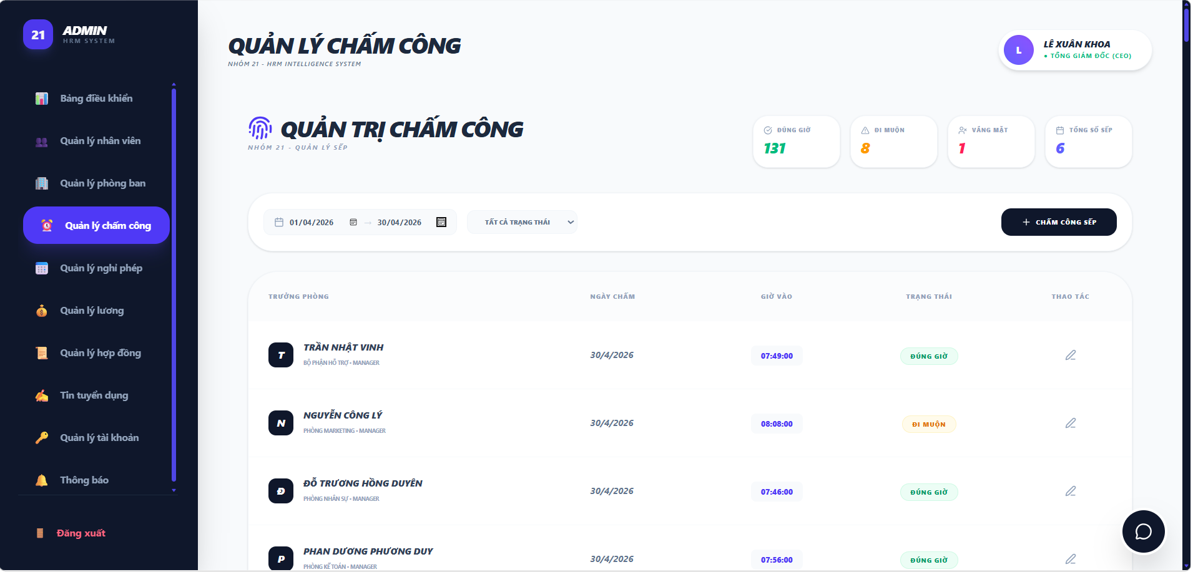

Test Case ID | Mô tả | Hành động | Điều kiện tiên quyết | Kết quả mong đợi | Kết quả thực tế | Kết quả |  |  | Kết quả |  |  | Chú thích
 |  |  |  |  |  | Vòng 1 |  |  | Vòng 2
 |  |  |  |  |  | Trạng thái | Ngày kiểm tra | Người kiểm tra | Trạng thái | Ngày kiểm tra | Người kiểm tra
GUI_SHOW Trang Quản Lý Chấm Công admin
GUI-QLCC01 | [Tiêu đề trang] Label chính |  |  | -Label : black -Status : enable | -Label : black -Status : enable | Passed | 2026-04-20 | Rin
GUI-QLCC02 | [Tiêu đề section] Label "QUẢN TRỊ CHẤM CÔNG" |  |  | -Text color : black -Status : enable | -Text color : black -Status : enable | Passed | 2026-04-20 | Rin
GUI-QLCC03 | [Thẻ ĐÚNG GIỜ] Thống kê |  |  | -Label "ĐÚNG GIỜ" + số lượng màu xanh lá; -Status: Enable | -Label "ĐÚNG GIỜ" + số lượng màu xanh lá; -Status: Enable | Passed | 2026-04-20 | Rin
GUI-QLCC04 | [Thẻ ĐI MUỘN] Thống kê |  |  | -Label "ĐI MUỘN" + số lượng màu cam; -Status: Enable | -Label "ĐI MUỘN" + số lượng màu cam; -Status: Enable | Passed | 2026-04-20 | Rin
GUI-QLCC05 | [Thẻ VẮNG MẶT] Thống kê |  |  | -Label "VẮNG MẶT" + số lượng màu đỏ ; -Status: Enable | -Label "VẮNG MẶT" + số lượng màu đỏ ; -Status: Enable | Passed | 2026-04-20 | Rin
GUI-QLCC06 | [Thẻ TỔNG SỐ SẾP] Thống kê |  |  | -Label "TỔNG SỐ SẾP" + số lượng -Status: Enable | -Label "TỔNG SỐ SẾP" + số lượng -Status: Enable | Passed | 2026-04-20 | Rin
GUI-QLCC07 | [Bộ lọc ngày] Date Range Picker |  |  | -Text color : black -Status : enable | -Text color : black -Status : enable | Passed | 2026-04-20 | Rin
GUI-QLCC08 | [Bộ lọc trạng thái] Dropdown |  |  | -Text color : black -Status : enable | -Text color : black -Status : enable | Passed | 2026-04-20 | Rin
GUI-QLCC09 | [+ CHẤM CÔNG SẾP] Button |  |  | -Text color : white -Status : enable | -Text color : white -Status : enable | Passed | 2026-04-20 | Rin
GUI-QLCC10 | [Table ] Danh sách chấm công |  |  |  |  | Passed | 2026-04-20 | Rin
GUI-QLCC11 | [Chat ] Button |  |  | Icon chat; Status: Enable | Icon chat; Status: Enable | Passed | 2026-04-20 | Rin
FUNCTION_SHOW Trang Quản Lý Chấm Công admin
FUNC-QLCC01 | Xác thực chức năng lọc theo khoảng ngày | 1. Chọn ngày 01/04/2026 đến 30/04/2026. 2. Hệ thống tự động load lại dữ liệu. | Dữ liệu trong DB có nhiều tháng khác nhau | Bảng chỉ hiển thị các dòng chấm công thuộc tháng 04 năm 2026 | Bảng chỉ hiển thị các dòng chấm công thuộc tháng 04 năm 2027 | Passed | 2026-04-20 | Rin | Passed | 2026-04-27 | Khánh
FUNC-QLCC02 | Xác thực chức năng lọc theo trạng thái | 1. Vào trang quản lý chấm công của admin 2. Chọn ngày 01/04/2026 đến 30/04/2026. 3. Chọn trạng thái đi muộn | Dữ liệu trong DB có nhiều trạng thái khác nhau | Bảng chỉ hiển thị các dòng chấm công đi muộn trong tháng 04 năm 2026 | Bảng chỉ hiển thị các dòng chấm công đi muộn trong tháng 04 năm 2027 | Passed | 2026-04-20 | Rin |  | 2026-04-27 | Khánh
FUNC-QLCC03 | Xác thực thống kê Team Size | 1. Đếm số lượng nhân viên trong phòng kỹ thuật | Có 6 quản lý | Thẻ "Tổng số sếp" phải hiển thị chính xác con số 4 | Thẻ thống kê cập nhật đúng số lượng nhân sự của các quản lý | Passed | 2026-04-20 | Rin | Passed | 2026-04-27 | Khánh
FUNC-QLCC04 | Xác thực thống kê Đúng giờ thủ công | 1. Đếm tổng số nhãn "ĐÚNG GIỜ" trong bảng bên dưới. 2. So sánh với con số trên thẻ card "ĐÚNG GIỜ". | Admin đã chọn trạng thái "Đúng giờ" cho một số quản lý. | Con số trên thẻ card phải bằng chính xác tổng số nhãn xanh lá trong danh sách. | Thẻ đúng giờ cập nhật đúng số lượng đúng giờ(thẻ xanh) của các quản lý | Passed | 2026-04-20 | Rin | Passed | 2026-04-27 | Khánh
FUNC-QLCC05 | Xác thực thống kê Đi muộn thủ công | 1. Đếm tổng số nhãn "ĐI MUỘN" trong danh sách. 2. So sánh với thẻ card "ĐI MUỘN" (Màu vàng). | Admin đã chọn trạng thái "Đi muộn" cho một số quản lý. | Con số trên thẻ card phải cập nhật theo đúng số lượng nhãn vàng đã chọn. | Thẻ đi muộn cập nhật đúng số lượng đi muộn(thẻ vàng) của các quản lý | Passed | 2026-04-20 | Rin | Passed | 2026-04-27 | Khánh
FUNC-QLCC06 | Xác thực thống kê Vắng mặt thủ công | 1. Đếm số nhãn "VẮNG MẶT" trong danh sách. 2. So sánh với thẻ card "VẮNG MẶT" (Màu đỏ). | Admin ghi nhận trạng thái vắng mặt cho quản lý. | Thẻ card đỏ phải hiển thị đúng số lượng bản ghi có trạng thái vắng. | Thẻ vắng mặt cập nhật đúng số lượng vắng mặt(thẻ đỏ) của các quản lý | Passed | 2026-04-20 | Rin | Passed | 2026-04-27 | Khánh
FUNC-QLCC07 | Kiểm tra quyền mở form Sửa | 1. Click vào icon bút chì tại dòng của nhân viên bất kỳ | Manager đang xem danh sách của team mình | Hệ thống mở ra popup cho phép điều chỉnh giờ giấc hoặc trạng thái | Chuyển trạng thái sang chế độ chỉnh sửa thành công | Passed | 2026-04-20 | Rin | Passed | 2026-04-27 | Khánh
FUNC-QLCC08 | Xác thực chức năng Chấm công sếp | 1. Click nút "+ CHẤM CÔNG SẾP". | Admin muốn bổ sung công cho các quản lý | Mở popup nhập liệu mới cho từng nhân viên trong team | Phản hồi ngay lập tức khi tương tác với nút | Passed | 2026-04-20 | Rin | Passed | 2026-04-27 | Khánh
FUNC-QLCC09 | Xác thực tính Real-time của thống kê | 1. Thực hiện chỉnh sửa (Sửa) trạng thái của một nhân viên từ "ĐI MUỘN" sang "ĐÚNG GIỜ". 2. Quan sát các thẻ card thống kê. |  | Thẻ "Đúng giờ" phải tự động tăng 1, và thẻ "Đi muộn" phải tự động giảm 1 ngay lập tức. | Thẻ hiển thị chính xác theo thời gian thực | Passed | 2026-04-20 | Rin | Passed | 2026-04-27 | Khánh

Chấm công sếp-Admin
Project Name | XÂY DỰNG HỆ THỐNG QUẢN LÝ NHÂN SỰ TÍCH HỢP CHATBOT AI HỖ TRỢ TRA CỨU THÔNG TIN
Module Code | Chấm công sếp
 | Hoàn thành | Lỗi | Chưa kiểm tra | Bị chặn | Tổng lần kiểm tra
Round 1 | 13 | 0 | 0 | 0 | 13
Round 2 | 13 | 0 | 0 | 0 | 13

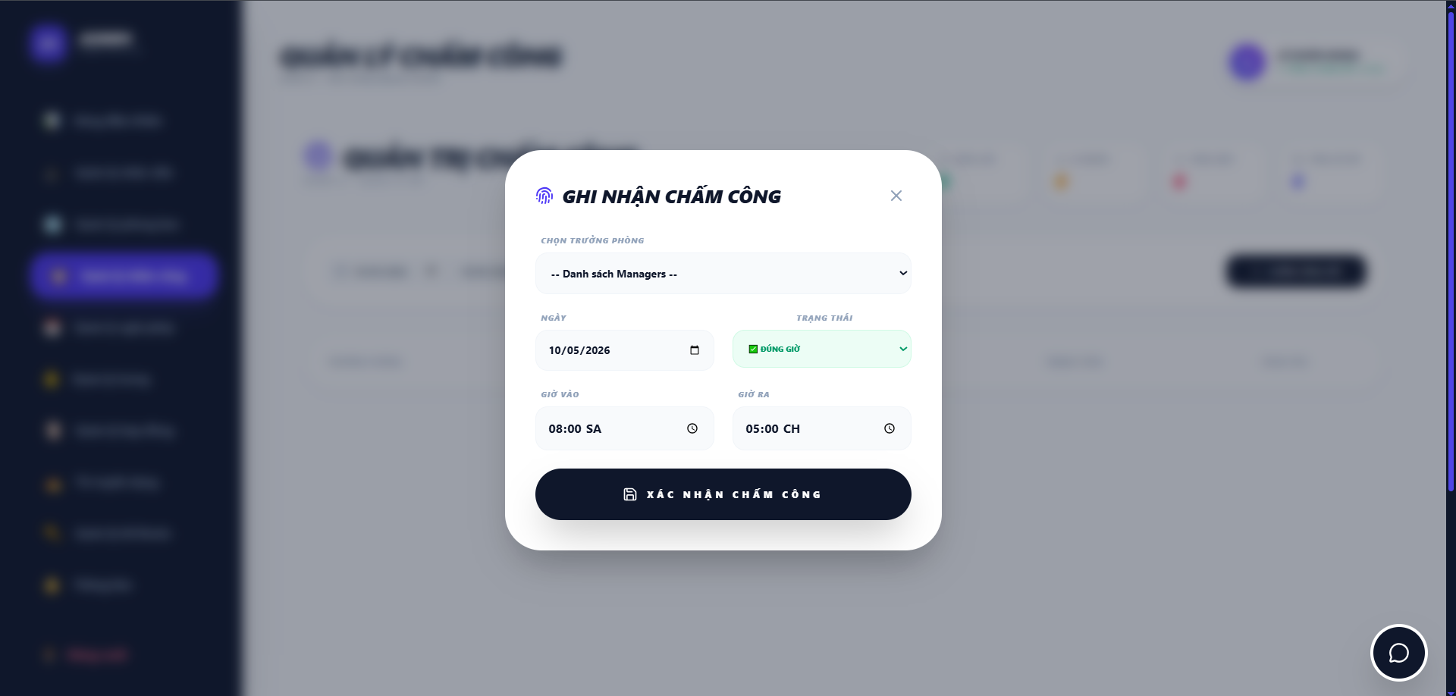

Test Case ID | Mô tả | Hành động | Điều kiện tiên quyết | Kết quả mong đợi | Kết quả thực tế | Kết quả |  |  | Kết quả |  |  | Chú thích
 |  |  |  |  |  | Vòng 1 |  |  | Vòng 2
 |  |  |  |  |  | Trạng thái | Ngày kiểm tra | Người kiểm tra | Trạng thái | Ngày kiểm tra | Người kiểm tra
GUI_SHOW Chấm công sếp
GUI-CCS01 | Kiểm tra tiêu đề Modal |  |  | Hiển thị tiêu đề: "GHI NHẬN CHẤM CÔNG"; in đậm, màu đen; kèm icon vân tay tím | Tiêu đề hiển thị đúng font và icon nhận diện | Passed | 2026-04-20 | Rin
GUI-CCS02 | Nút đóng [X] |  |  | Icon "X" màu xám; thay đổi hiệu ứng (hover) khi di chuột vào | Nút hiển thị rõ ràng, dễ tương tác | Passed | 2026-04-20 | Rin
GUI-CCS03 | Dropdown [Chọn trưởng phòng] |  |  | Label: "Chọn trưởng phòng"; Hiển thị danh sách các Manager/Trưởng phòng để chọn | -Label "ĐÚNG GIỜ" + số lượng màu xanh lá; -Status: Enable | Passed | 2026-04-20 | Rin
GUI-CCS04 | Input [Ngày chấm] |  |  | Label: "Ngày chấm"; Mặc định hiển thị ngày hiện tại; có icon lịch (DatePicker) | Định dạng ngày tháng chuẩn dd/mm/yyyy | Passed | 2026-04-20 | Rin
GUI-CCS05 | Input [Giờ vào] |  |  | Label: "Giờ vào"; Định dạng HH:mm:ss; cho phép chọn giờ nhanh | Hiển thị đúng định dạng thời gian | Passed | 2026-04-20 | Rin
GUI-CCS06 | Dropdown [Trạng thái] |  |  | Label: "Trạng thái"; Các option: Đúng giờ, Đi muộn, Vắng mặt | Hiển thị đầy đủ các tùy chọn trạng thái | Passed | 2026-04-20 | Rin
GUI-CCS07 | Nút [XÁC NHẬN CHẤM CÔNG] |  |  | Nút lớn màu tím (Purple); Text: "XÁC NHẬN CHẤM CÔNG" màu trắng | Nút hiển thị nổi bật, căn giữa chân Modal | Passed | 2026-04-20 | Rin
GUI-CCS08 | Hiệu ứng Overlay |  |  | Nền trang web phía sau bị làm mờ (Blur) để làm nổi bật khung nhập liệu | Hiệu ứng mờ nền chuẩn, tạo sự tập trung | Passed | 2026-04-20 | Rin
FUNCTION_SHOW Chấm công sếp
FUNC-CCS01 | Xác thực thêm mới thành công | 1. Nhập đầy đủ thông tin hợp lệ và nhấn [GHI NHẬN CHẤM CÔNG] | Dữ liệu sếp tồn tại trong hệ thống | Modal đóng lại; Thông báo "Thêm thành công"; Dữ liệu mới xuất hiện đầu bảng danh sách | Thêm dữ liệu thành công, danh sách cập nhật ngay | Passed | 2026-04-20 | Rin | Passed | 2026-04-27 | Khánh
FUNC-CCS02 | Kiểm tra bắt lỗi bỏ trống | 1. Không chọn trường "Chọn trưởng phòng" và nhấn [XÁC NHẬN CHẤM CÔNG] | Modal đang mở | Hệ thống báo lỗi: "Vui lòng chọn một mục trong danh sách". | Form không gửi đi, hiển thị cảnh báo | Passed | 2026-04-20 | Rin | Passed | 2026-04-27 | Khánh
FUNC-CCS03 | Xác thực logic trạng thái | 1. Chọn giờ vào sau 08:00:00 nhưng để trạng thái "Đúng giờ" | Hệ thống có quy định giờ làm | Cho phép lưu và ghi nhận đúng trạng thái chọn | Lưu đúng trạng thái người dùng đã chọn | Passed | 2026-04-20 | Rin | Passed | 2026-04-27 | Khánh
FUNC-CCS04 | Kiểm tra dữ liệu sau khi thêm | 1. Kiểm tra bảng "Quản trị chấm công" và các Widget thống kê phía trên. | Chức năng thêm mới vừa thực hiện thành công. | Dòng dữ liệu mới phải xuất hiện; Widget (Vd: Tổng số sếp/Đi muộn) phải tăng số lượng tương ứng. | Widget cập nhật số liệu ngay lập tức (+1). | Passed | 2026-04-20 | Rin | Passed | 2026-04-27 | Khánh
FUNC-CCS05 | Kiểm tra đồng bộ với bảng Lương | 1. Thực hiện chấm công "Vắng mặt" cho một sếp. | Hệ thống có module Quản lý lương. | Dữ liệu này phải được ghi nhận vào bảng công tổng hợp để trừ lương/tính công cuối tháng. | Dữ liệu được link chính xác sang module Lương. | Passed | 2026-04-20 | Rin | Passed | 2026-04-27 | Khánh

Cập nhật chấm công
Project Name | XÂY DỰNG HỆ THỐNG QUẢN LÝ NHÂN SỰ TÍCH HỢP CHATBOT AI HỖ TRỢ TRA CỨU THÔNG TIN
Module Code | Chấm công sếp
 | Hoàn thành | Lỗi | Chưa kiểm tra | Bị chặn | Tổng lần kiểm tra
Round 1 | 12 | 0 | 0 | 0 | 12
Round 2 | 12 | 0 | 0 | 0 | 12

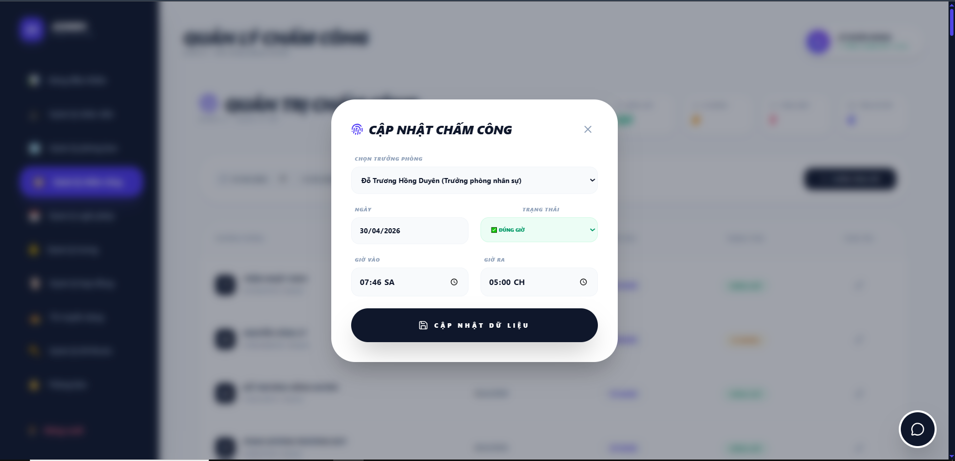

Test Case ID | Mô tả | Hành động | Điều kiện tiên quyết | Kết quả mong đợi | Kết quả thực tế | Kết quả |  |  | Kết quả |  |  | Chú thích
 |  |  |  |  |  | Vòng 1 |  |  | Vòng 2
 |  |  |  |  |  | Trạng thái | Ngày kiểm tra | Người kiểm tra | Trạng thái | Ngày kiểm tra | Người kiểm tra
GUI_SHOW Chấm công sếp
GUI-CNCC01 | Kiểm tra tiêu đề Popup |  |  | Hiển thị: "CẬP NHẬT CHẤM CÔNG"; in đậm, màu đen; kèm icon lịch tím | Tiêu đề hiển thị đúng font và icon nhận diện | Passed | 2026-04-20 | Rin
GUI-CNCC02 | Nút đóng [X] |  |  | Icon "X" màu xám; thay đổi hiệu ứng (hover) khi di chuột vào | Nút hiển thị rõ ràng, dễ tương tác | Passed | 2026-04-20 | Rin
GUI-CNCC03 | Thông tin nhân sự (Read-only) |  |  | Hiển thị:Tên (Vd: TRẦN NHẬT VINH) và Chức vụ; không cho phép chỉnh sửa | Thông tin định danh hiển thị chính xác, bị khóa (Disabled) | Passed | 2026-04-20 | Rin
GUI-CNCC04 | [Ngày chấm] Datepicker |  |  | Hiển thị ngày đã chấm; định dạng dd/mm/yyyy; có icon lịch | Ngày tháng hiển thị đúng định dạng thiết kế | Passed | 2026-04-20 | Rin
GUI-CNCC05 | [Cập nhật giờ vào] Input |  |  | Hiển thị giờ vào hiện tại (HH:mm:ss); cho phép chỉnh sửa | Dữ liệu giờ đổ vào form chính xác | Passed | 2026-04-20 | Rin
GUI-CNCC06 | [Trạng thái] Dropdown |  |  | Hiển thị trạng thái hiện tại (Vd: Đúng giờ); có các tùy chọn thay đổi | Dropdown hoạt động mượt, đầy đủ option | Passed | 2026-04-20 | Rin
GUI-CNCC07 | Nút [CẬP NHẬT DỮ LIỆU] |  |  | Nút màu tím (Purple); Text: "CẬP NHẬT DỮ LIỆU" màu trắng; kèm icon ổ đĩa | Nút hiển thị nổi bật, căn giữa chân popup | Passed | 2026-04-20 | Rin
GUI-CNCC08 | Hiệu ứng Overlay |  |  | Nền trang web phía sau bị làm mờ (Blur) để làm nổi bật khung nhập liệu | Hiệu ứng mờ nền chuẩn, tạo sự tập trung | Passed | 2026-04-20 | Rin
FUNCTION_SHOW Chấm công sếp
FUNC-CNCC01 | Xác thực tải dữ liệu cũ | 1. Nhấn sửa một bản ghi cụ thể | Dữ liệu tồn tại trong Database | Form phải hiển thị đúng Giờ vào, Ngày và Trạng thái của bản ghi đó | Dữ liệu cũ được fill vào form 100% | Passed | 2026-04-20 | Rin | Passed | 2026-04-27 | Khánh
FUNC-CNCC02 | Xác thực cập nhật thành công | 1. Thay đổi trạng thái (Vd: từ Đi muộn -> Đúng giờ) và nhấn [CẬP NHẬT] | Kết nối Database ổn định | Popup đóng; Thông báo thành công; Dữ liệu trên bảng danh sách thay đổi theo | Dữ liệu cập nhật ngay lập tức sau khi lưu | Passed | 2026-04-20 | Rin | Passed | 2026-04-27 | Khánh
FUNC-CNCC03 | Xác thực nút đóng/hủy | 1. Nhấn icon [X] hoặc vùng ngoài popup | Đã thay đổi dữ liệu nhưng chưa nhấn Cập nhật | Popup đóng lại; dữ liệu cũ trên bảng danh sách không bị thay đổi | Không có thay đổi nào được lưu vào DB | Passed | 2026-04-20 | Rin | Passed | 2026-04-27 | Khánh
FUNC-CNCC04 | Đồng bộ với Widget | 1. Thực hiện sửa trạng thái của 1 nhân viên từ "Vắng mặt" sang "Đúng giờ" | Đang ở quyền Admin | Các khối thống kê phía trên (Widget) phải cập nhật lại số lượng tương ứng | Widget nhảy số chính xác ngay sau khi cập nhật | Passed | 2026-04-20 | Rin | Passed | 2026-04-27 | Khánh

